Portada


GOBERNACIÓN DEL TOLIMA
SECRETARÍA DE EDUCACIÓN Y CULTURA DEL TOLIMA
DIRECCIÓN CALIDAD EDUCATIVA - AREA EVALUACIÓN



 | Elaborado: María del Carmen Ramírez C. Profesional Universitaria

 | Apoyo Técnico : Yenny M. Sánchez Jimenez Reviso y Aprobó: Edwin Florez Perdomo - Profesional Especializado Gloria Isabel Preciado - Directora Calidad Educativa.

Indice
GOBERNACIÓN DEL TOLIMA
SECRETARÍA DE EDUCACIÓN Y CULTURA DEL TOLIMA
DIRECCIÓN GESTIÓN CALDIDAD EDUCATIVA
ÁREA EVALAUCIÓN


INFORME: AUTOEVALUACIÓN 2014 - 2020

TABLA DE CONTENIDO

ITEM | EJE TEMÁTICO | HOJA No. | VINCULO
1 | INTRODUCCIÓN | 1
 | 2. GENERALIDADES DE LA AUTOEVALAUCIÓN | 2
 | 3. SEGUIMIENTO A LA AUTOEVALACIÓN INSTITUCIONAL | 3
 | 4. RESULTADOS ÁREAS DE GESTIÓN TOLIMA | 4
 | 5. GESTIÓN DIRECTIVA | 5
 | 5. 1 COMPONENTES GESTIÓN DIRECTIVA | 6
 | 6. GESTIÓN DACADÉMICA | 7
 | 6. 1 COMPONENTES GESTIÓN ACADÉMICA | 8
 | 7. GESTIÓN ADMINISTRATIVA | 9
 | 7.1.COMPONENTES GESTIÓN ADMINISTRATIVA | 10
 | 8. GESTIÓN COMUNITARIA | 11
 | 8.1.COMPONENTES GESTIÓN COMUNITARIA | 12
 | 9. RELACIÓN DE INSTITUCIONES EDUCATIVAS CON ÁREAS DE GESTIÓN EN CATEGORÍA EXISTENCIA, VIGENCIA 2020. | 14
 | 10. CONSOLIDADO AUTOEVALUACIONES INSTITICIONALES POR MUNICIPIO. | 15
 | 11. CONCLUSONES | 16
 | 12. BIBLIOGRAFIA | 17

2. Generalidades
Gobernación del Tolima Secretaría de Educación y Cultura del Tolima Dirección Calidad Educativa - Área de Evaluación

2. GENERALIDADES DE LA AUTOEVALAUCIÓN


Teniendo en cuenta lo establecido Art. 84 de la Ley 115 de 1994, que establece que todas las Instituciones Educativas, al finalizar cada año lectivo deben realizar su proceso de autoevaluación institucional, el cual busca en las instituciones el recoger, recopilar, sistematizar, analizar y valorar toda la información relacionada con el desarrollo de sus acciones y sus resultados en cada una de las cuatro áreas de gestión. La autoevaluación permite a la institución identificar sus fortalezas y oportunidades. (Ministerio de Educación Nacional, 2008).

2.1. Pasos para Ruta de Mejoramiento Institucional.

 | Fuente: Guía 34 – MEN

2.2. Categorías de Desempeño

 | Fuente: Guía 34 – MEN

4. Áreas de Gestión
Gobernación del Tolima Secretaría de Educación y Cultura del Tolima Dirección Calidad Educativa - Área de Evaluación

4. RESULTADOS ÁREAS DE GESTIÓN TOLIMA

A continuación, se presenta el consolidado de la ETC, con datos correspondientes a los resultados consolidados por área de gestión del años 2014 al 2020 4.1. Consolidado Autoevaluación Institucional ET 2014 - al 2020

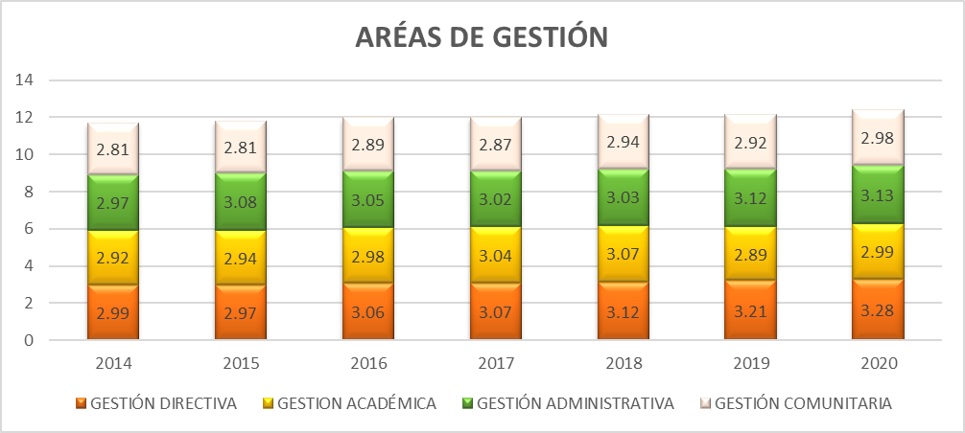

Fuente: Área de Evaluación - Proceso D01-03

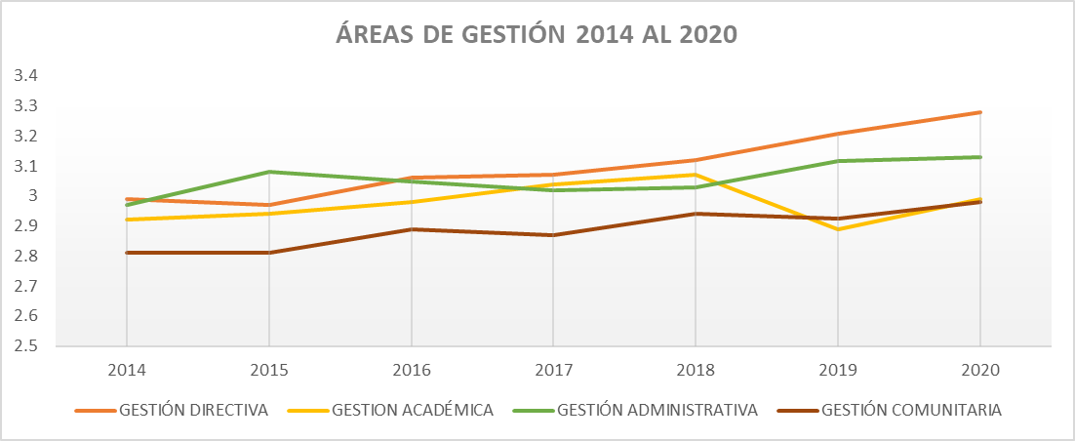

Fuente: Área de Evaluación - Proceso D01-03

Se observa un crecimiento en general en el comportamiento histórico de las cuatro áreas de gestión durante el periodo de comparación. La Gestión Directiva y Comunitaria presentan mayores progresos , a pesar que esta última se encuentra en la categoría de Pertinencia, que hace referencia a que existen Instituciones Educativas con principios de planeación y articulación de los esfuerzos y acciones del establecimiento para cumplir sus metas y objetivos. Durante todos los seis (06) años, el Gestión Comunitaria ha estado con los más bajos desempeños. El área académica, durante los años 2017 y 2018, se posicionó en el área de desempeño de Apropiación, y los dos últimos años retrocedió al Pertinencia.

5. Gestión Directiva
Gobernación del Tolima Secretaría de Educación y Cultura del Tolima Dirección Calidad Educativa - Área de Evaluación

5. GESTIÓN DIRECTIVA

La Gestión Directiva hace referencia principalmente en cómo está orientado el establecimiento educativo. Está integrada por los siguientes subprocesos: Direccionamiento estratégico y horizonte institucional, gestión estratégica, gobierno escolar, cultura institucional, clima escolar y Relaciones con el entorno (Ministerio de Educación Nacional, 2008). Todos los componentes que integran el área Directiva entre los años 2014 al 2019, presentan una leve disminución en su desempeño. Las relaciones con el entorno que significa aunar y coordinar esfuerzos entre el establecimiento y otros estamentos para cumplir su misión y lograr los objetivos específicos de su PEI y su plan de mejoramiento y que está compuesta por los Padres de familia, autoridades educativas, otras instituciones, sector productivo., con una reducción de 9 pp en 2018 con respecto al 2019.

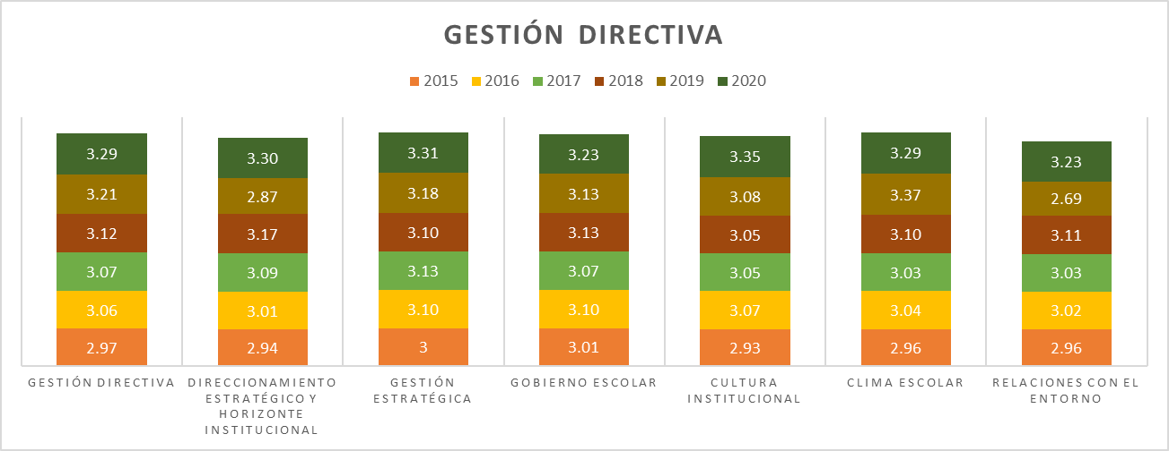

Fuente: Área de Evaluación - Proceso D01-03

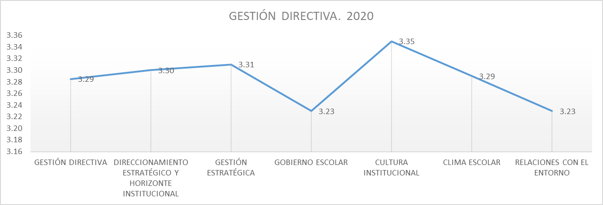

Fuente: Área de Evaluación - Proceso D01-03
Importante de resaltar que todos los componentes se encuentran en Apropiación que indica Las acciones realizadas por el establecimiento tienen un mayor grado de articulación y son conocidas por la comunidad educativa; sin embargo, todavía no se realiza un proceso sistemático de evaluación y mejoramiento.

5.1. G.D. Componentes
Gobernación del Tolima Secretaría de Educación y Cultura del Tolima Dirección Calidad Educativa - Área de Evaluación

5. 1 COMPONENTES GESTIÓN DIRECTIVA

5.1.1. Direccionamiento Estratégico y Horizonte Institucional Este proceso es el que hace referencia a establecer los lineamientos que orientan la acción institucional en todos y cada uno de sus ámbitos de trabajo.

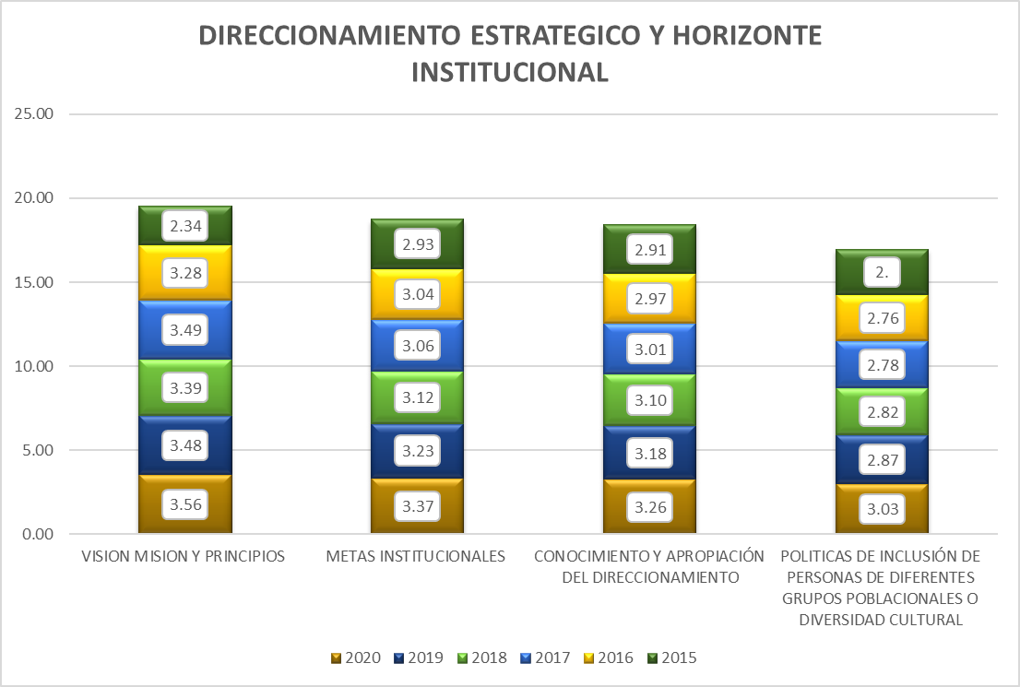

Fuente: Consolidado Autoevaluación Institucional 2020
El periodo de comparación nos muestra acciones de mejoramiento en los diferentes componentes del proceso. Sin embargo las políticas de inclusión de personas de diferentes grupos poblacionales o diversidad cultural, presenta menor crecimiento con respecto a los demás componentes, lo que nos indica que se tienen IE que cuenta con una formulación de la misión, la visión y los principios que articulan e identifican a la institución como un todo. Estos elementos han sido apropiados parcialmente por la comunidad educativa

5.1.2. Gestión Estratégica : La Gestión Estratégica, hace referencia a tener las herramientas esenciales para liderar, articular y coordinar todas las acciones institucionales.

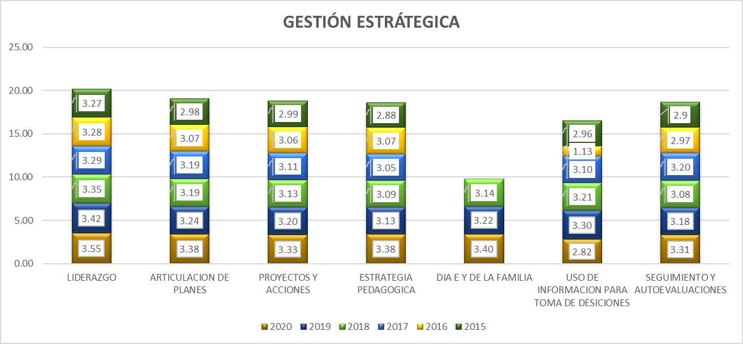

Fuente: Consolidado autoevaluación institucional 2020.
Durante la vigencia 2019 todos los componentes se encentraban en la categoría de Apropiación, que significa que las IE. realizan acciones con un mayor grado de articulación y son conocidas por la comunidad educativa; sin embargo, todavía no se realiza un proceso sistemático de evaluación y mejoramiento. Llama la atención que en el año 2020 el uso de información para la toma de decisiones, presentó un retroceso significativo, pasando de Apropiación a Pertinencia.

5.1.3 Gobierno Escolar: Este proceso indica la necesidad de favorecer la participación y la toma de decisiones en la institución, a través de diversas instancias y dentro de sus competencias y ámbitos de acción, y está integrado por el consejo directivo, académico, estudiantil y de padres de familia, comisión de evaluación y promoción, comité de convivencia, personero estudiantil, y asamblea de padres de familia

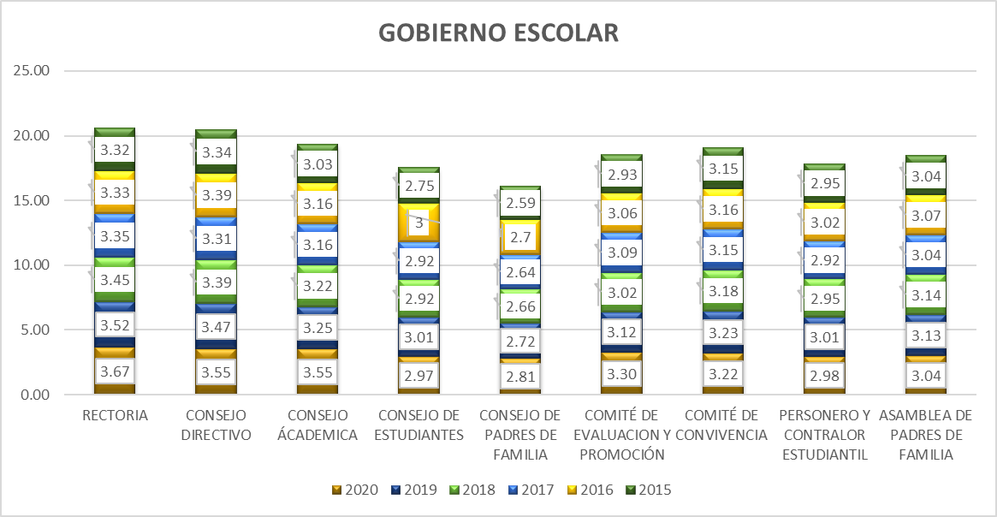

Fuente: Consolidado Autoevaluación Institucional 2020.
Durante los seis (06) años de comparación, se observa que algunos componentes presentan comportamientos cíclicos; se continua con bajo desempeño el Consejo de Padres de Familia y Personero y contralor estudiantil, ambas instancias de participación están en categoría de pertinencia, que hace referencia a que el consejo de padres de familia solamente se reúne esporádicamente para trabajar sobre los asuntos de su competencia y que las I.E. cuentan con un personero elegido democráticamente que representa a todas y todos los estudiantes A todas las sedes, pero no es tenido en cuenta en las decisiones. Asimismo, llama la atención que El Consejo de Estudiantes retrocedió de categoría paso de Apropiación a Pertinencia, lo que nos indica que El consejo estudiantil está conformado mediante elección democrática, pero no se reúne periódicamente para deliberar y tomar las decisiones que le corresponden

5.1.4. Cultura Institucional; Hace referencia a dar el sentido, reconocimiento y legitimidad a las acciones institucionales
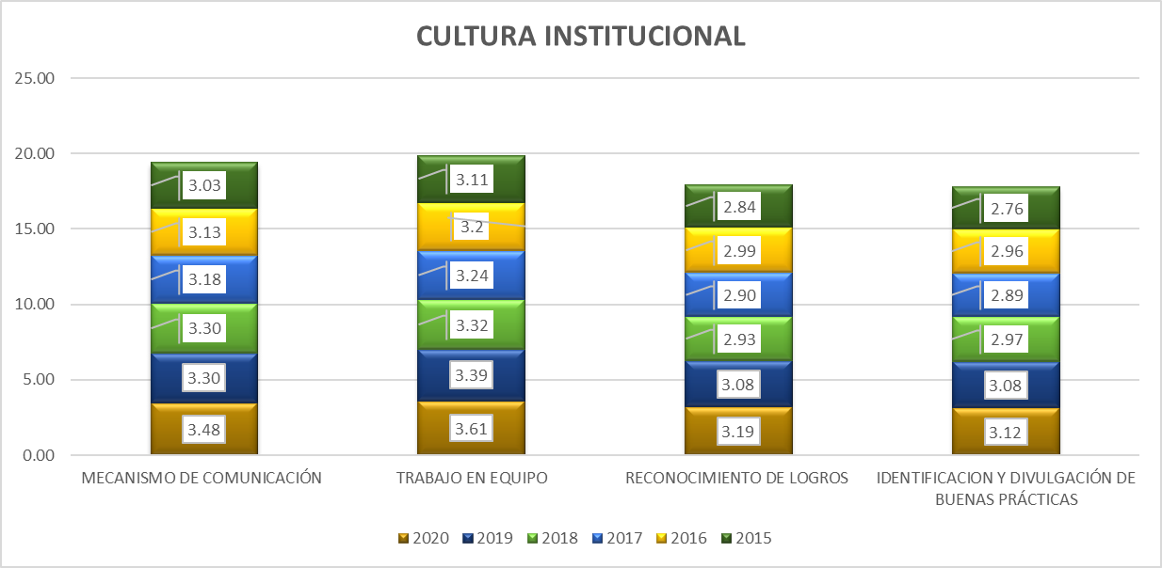

Fuente: Consolidado Autoevaluación Institucional 2020.

Durante la vigencia 2020, se continuo en la categoría apropiación, que hace referencia a que las acciones realizadas por el establecimiento tienen un mayor grado de articulación y son conocidas por la comunidad educativa; sin embargo, todavía no se realiza un proceso sistemático de evaluación y mejoramiento. La Identificación y Divulgación de Buenas Prácticas, se encuentra con el desempeño más bajo frente a los demás componentes, lo que nos indica que las IE han implementado un procedimiento para identificar, divulgar y documentar las buenas prácticas pedagógicas, administrativas y culturales que reconocen la diversidad de la población en todos sus componentes de gestión. El intercambio de experiencias propicia acciones de mejoramiento.

5.1.5. Clima Escolar: Este proceso implica generar un ambiente sano y agradable que se propicie el desarrollo de los estudiantes, así como los aprendizajes y la convivencia entre todos los integrantes de la institución.

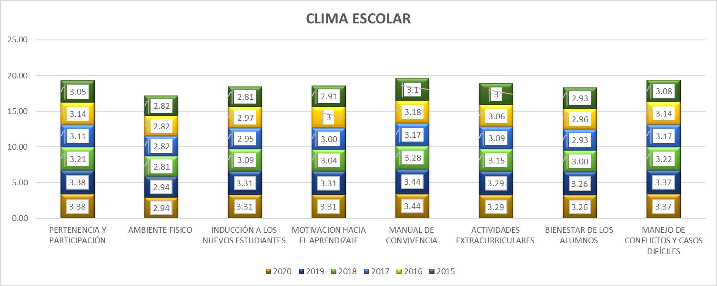

Fuente: Consolidado Autoevaluación Institucional 2020.

Persiste el ambiente físico con el más bajo desempeño durante el periodo de comparación, es decir que casi todas las sedes de las instituciones poseen espacios suficientes para realizar las labores académicas, administrativas y recreativas, y éstas se mantienen limpias y ordenadas. La dotación es adecuada. Esto genera sentimientos de apropiación y cuidado hacia los mismos.
5.1.6. Relaciones con el Entorno; Este proceso hace referencia a aunar y coordinar esfuerzos entre el establecimiento y otros estamentos para cumplir su misión y lograr los objetivos específicos de su PEI y su Plan de Mejoramiento y está integrado por los siguientes componentes: Padres de familia, autoridades educativas, otras instituciones, sector productivo

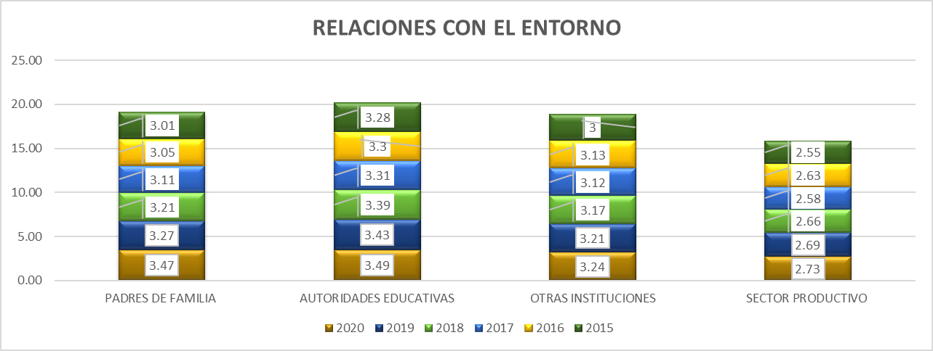

Fuente: Consolidado Autoevaluación Institucional 2020

El comportamiento histórico muestra al sector productivo rezagado durante los seis (06) años de comparación, se encuentra en categoría de Pertinencia, lo que indica que las institución educativas han establecido alianzas con el sector productivo. Éstas tienen muy claros los objetivos, metodologías de trabajo y sistemas de seguimiento generados por parte de las instancias involucradas. Pero no se establecen metodologías claras para apoyar el desarrollo de competencias en los estudiantes y se promueven procesos de seguimiento y evaluación periódicos

6. Gestión Académica
Gobernación del Tolima Secretaría de Educación y Cultura del Tolima Dirección Calidad Educativa - Área de Evaluación

6. GESTIÓN DACADÉMICA

Gestión Académica comprende la esencia del trabajo de un establecimiento educativo, pues señala cómo se enfocan sus acciones, para lograr que los estudiantes aprendan y desarrollen las competencias necesarias para su desempeño personal, social y profesional. Esta área de gestión se encarga de los procesos de diseño curricular, prácticas pedagógicas institucionales, gestión de clases y seguimiento académico (Ministerio de Educación Nacional, 2008). Todos los componentes que integran el área académica entre los años 2014 al 2019, presentan una leve disminución en su desempeño. Las relaciones con el entorno que significa aunar y coordinar esfuerzos entre el establecimiento y otros estamentos para cumplir su misión y lograr los objetivos específicos de su PEI y su plan de mejoramiento y que está compuesta por los Padres de familia, autoridades educativas, otras instituciones, sector productivo., con una reducción de 9 pp en 2018 con respecto al 2019.

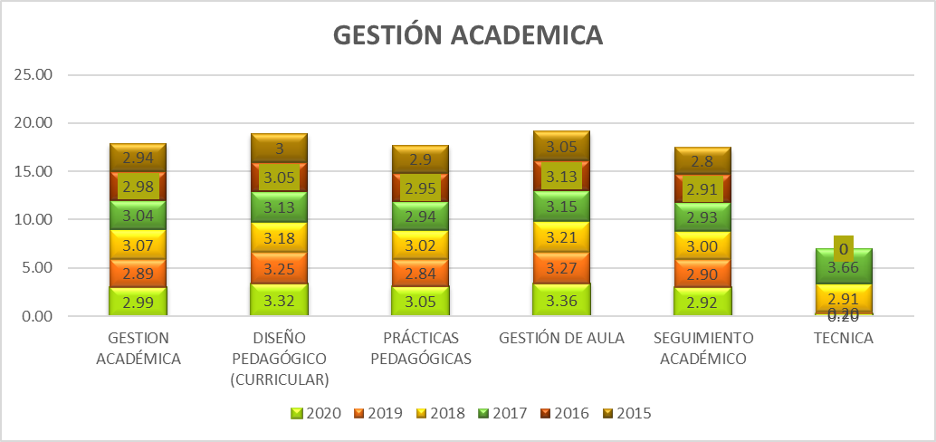

Fuente: Consolidado autoevaluación institucional 2020.


Fuente: Consolidado autoevaluación institucional 2020.

Se observa un avance en el desempeño de todos los componentes. El seguimiento académico que hace referencia a definir los resultados de las actividades en términos de asistencia de los estudiantes, calificaciones, pertinencia de la formación recibida, promoción y recuperación de problemas de aprendizaje, se mantiene con el desempeño más bajo. El componente técnico se empezó a evaluar hace cuatro años, y en el momento es el que presenta mayores oportunidades de mejora.

6.1. G.A. Componentes
Gobernación del Tolima Secretaría de Educación y Cultura del Tolima Dirección Calidad Educativa - Área de Evaluación

6. 1 COMPONENTES GESTIÓN ACADÉMICA

6.1.1. El Proceso de Diseño Pedagógico; Consiste en definir lo que los estudiantes van a aprender en cada área, asignatura, grado y proyecto transversal, el momento en el que lo van a aprender, los recursos a emplear, y la forma de evaluar los aprendizajes. Está constituido por los siguientes componentes: Plan de estudios, enfoque metodológico, recursos para el aprendizaje, jornada escolar, evaluación. (Ministerio de Educación Nacional, 2008)

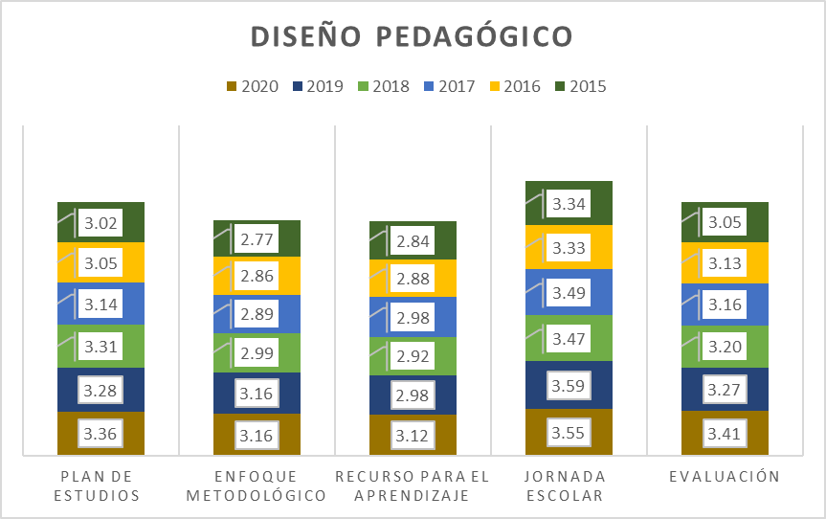

Fuente: Consolidado autoevaluación institucional 2020.
Se observa avance en todos los procesos. Sin embargo el Recursos para el aprendizaje, continua rezagado en la categoría de Pertenencia, que hace referencia a que hay instituciones que cuenta con una política de dotación, uso y mantenimiento de los recursos para el aprendizaje y hay una conexión clara entre el enfoque metodológico y los criterios administrativos. De igual forma, se encuentra el enfoque metodológico que hace referencia que las IE tienen prácticas pedagógicas de aula de los docentes de todas las áreas, grados y sedes desarrollan el enfoque metodológico común en cuanto a métodos de enseñanza flexibles, relación pedagógica y uso de recursos que respondan a la diversidad de la población.

6.1.2. Proceso Prácticas Pedagógicas ; La práctica pedagógica comprende la organización de las actividades de la institución educativa para lograr que los estudiantes aprendan y desarrollen sus competencias. Se encuentra compuesta por los siguientes componentes: Opciones didácticas para las áreas, asignaturas y proyectos transversales, estrategias para las tareas escolares, uso articulado de los recursos y los tiempos para el aprendizaje (Ministerio de Educación Nacional, 2008).

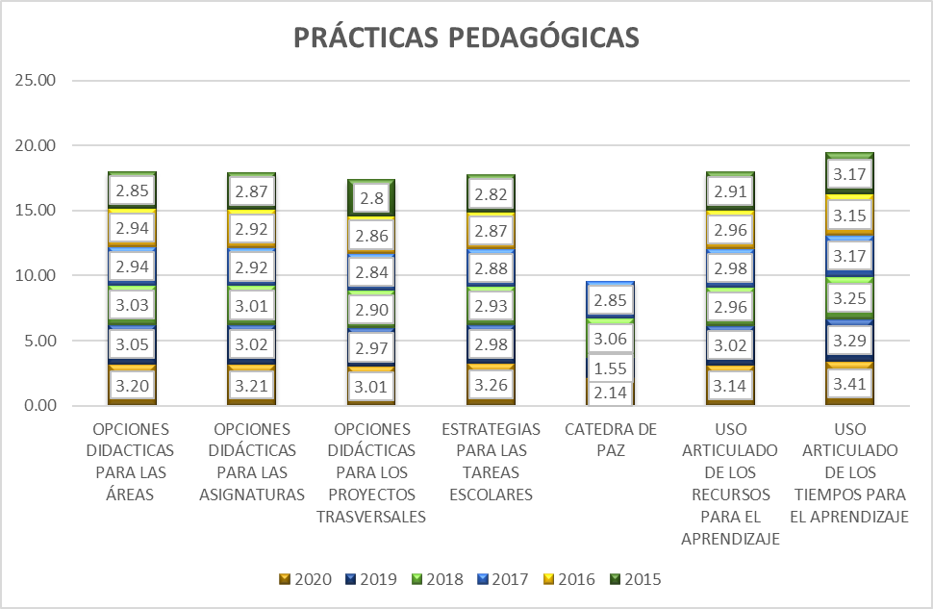

Fuente: Consolidado autoevaluación institucional 2020.
El componente correspondiente a la catedara de la paz, durante el 2020 superó la categoría pasando a pertinencia, se evidencia el avance que presentan las IE en la implementación de esta área, en sus planes de estudio. El componente de Opciones didácticas y estrategias para las tareas escolares, muestran a las instituciones con una política clara sobre la intencionalidad de las tareas escolares en el afianzamiento de los aprendizajes de los estudiantes y ésta es aplicada por todos los docentes, conocida y comprendida por los estudiantes y las familias. Con respecto a las opciones didácticas para los proyectos transversales, se cuenta con prácticas pedagógicas de aula de los docentes de todas las áreas, grados y sedes se apoyan en opciones didácticas comunes y específicas para cada grupo poblacional, las que son conocidas y compartidas por los diferentes estamentos de la comunidad educativa, en concordancia con el PEI y el plan de estudios.

6.1.3.. Proceso Gestión de Aula: Este proceso comprende la concreción de los actos de enseñanza y aprendizaje en el aula de clase y se encuentra integrado por la relación y estilo pedagógico, planeación de clases y evaluación en el aula. (Ministerio de Educación Nacional, 2008)

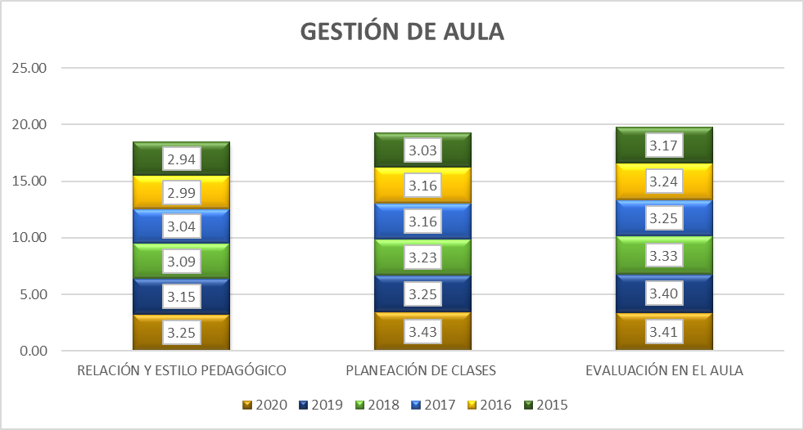

Fuente: Consolidado Autoevaluación Institucional 2020

Se destaca el avance que presentan los componentes de planeación de clases y relación y estudio pedagógico, con un incremento de 18 PP y 10 PP, respetivamente durante la vigencia 2020.

6.1.4 Proceso Seguimiento Académico; Se entiende como la definición de los resultados de las actividades en términos de asistencia de los estudiantes, calificaciones, pertinencia de la formación recibida, promoción y recuperación de problemas de aprendizaje y está conformada por el seguimiento a los resultados académicos, a la asistencia de los estudiantes y a los egresados, uso pedagógico de las evaluaciones externas, actividades de recuperación y apoyos pedagógicos adicionales para estudiantes con necesidades educativas especiales. (Ministerio de Educación Nacional, 2008)
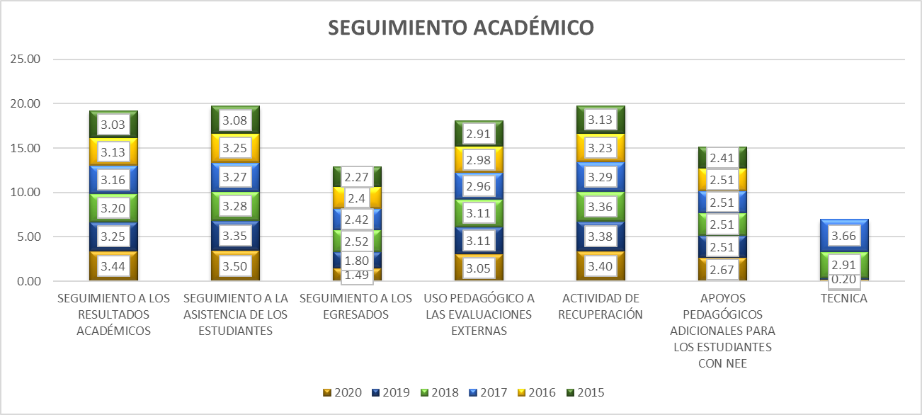

Fuente: Consolidado Autoevaluación Institucional 2020.
Continua en retroceso el seguimiento a los Egresados, históricamente ha presentado los resultados más bajos, pero en el 2020 descendió 31 PP., que nos indica que las instituciones educativas tiene un contacto escaso y esporádico con sus egresados y la información sobre ellos es anecdótica. También, se presenta disminución en el desempeño del proceso uso pedagógico a las evaluaciones externas y la técnica.

7. Gestión Administrativa
Gobernación del Tolima Secretaría de Educación y Cultura del Tolima Dirección Calidad Educativa - Área de Evaluación

7. GESTIÓN ADMINISTRATIVA

Esta área da soporte al trabajo institucional. Tiene a su cargo todos los procesos de apoyo a la gestión académica, la administración de la planta física, los recursos y los servicios, el manejo del talento humano, y el apoyo financiero y contable.

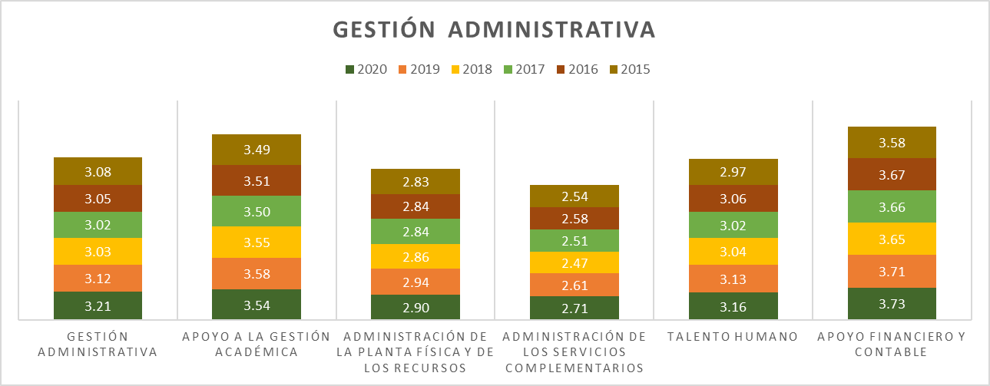

Fuente: Consolidado autoevaluación institucional 2020.
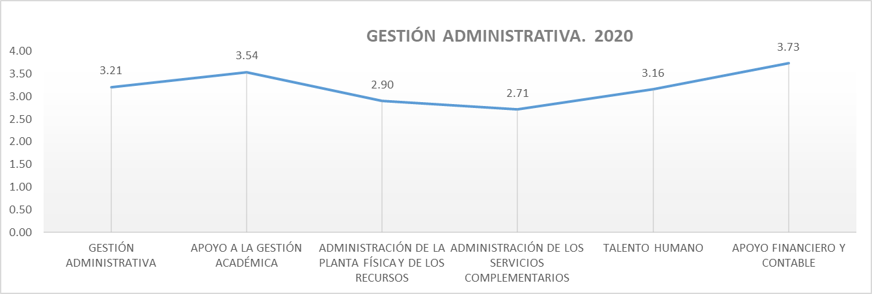

Fuente: Consolidado autoevaluación institucional 2020

Se tienen avances en la mayoría de los componentes, sin embargo el desempeño a la Gestión Académica y la Administración de la Planta física y de los recursos, presentan un leve retroceso en el 2020.

7.1. G.A. Componentes
Gobernación del Tolima Secretaría de Educación y Cultura del Tolima Dirección Calidad Educativa - Área de Evaluación

7.1.COMPONENTES GESTIÓN ADMINISTRATIVA

7.1.1. Proceso Apoyo a la Gestión Académica: Este proceso hace referencia al apoyo necesario que se brinda a los procesos de matrícula, boletines y carpetas de los estudiantes para lograr un buen funcionamiento de la institución y está integrado por los siguientes componentes: Proceso de matrícula, archivo académico y boletines de calificaciones.

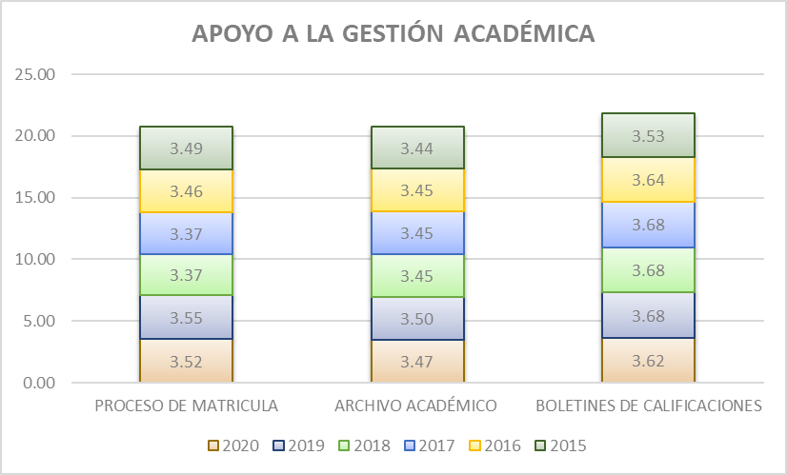

Fuente: Consolidado autoevaluación institucional 2020
Durante los cinco (05) años de comparación de los componentes que integran el Apoyo a la Gestión Académica, se ha situado en la categoría Apropiación. El archivo académico, lo que nos acerca a tener instituciones con un sistema de archivo que le permite disponer de la información de los estudiantes de todas las sedes, así como expedir constancias y certificados de manera ágil, confiable y oportuna
7.1.2. Proceso Administración de la Planta Física y de los Recursos: Este proceso tiene como propósito garantizar las buenas condiciones de infraestructura y dotación para una adecuada prestación de los servicios. Se encuentra integrado por los siguientes componentes: Mantenimiento, adecuación y embellecimiento de la planta física, seguimiento al uso de los espacios, adquisición y mantenimiento de los recursos para el aprendizaje, suministros, dotación y mantenimiento de equipos, seguridad y protección.
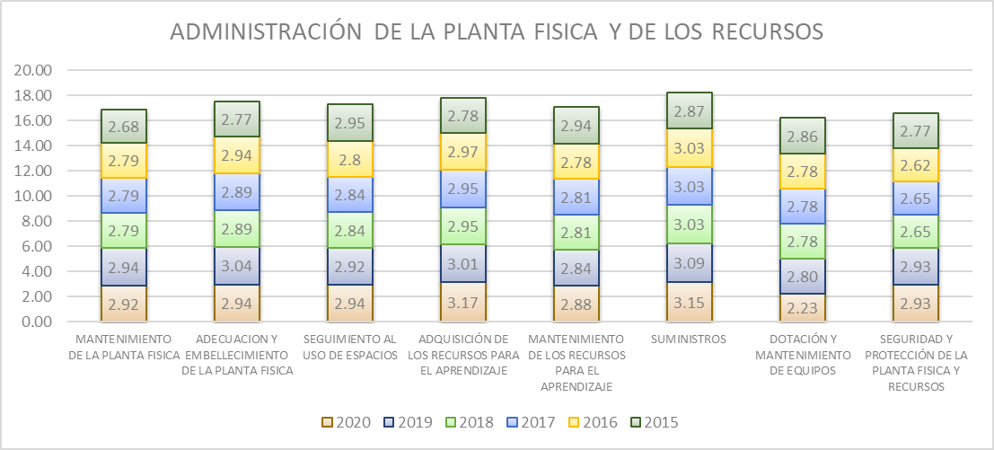

Fuente: Consolidado autoevaluación institucional 2020.
Este proceso inicia en 2015, con todos sus componentes en la categoría de Pertinencia, en 2020 solo un proceso logro pasar a la categoría de Apropiación. La Dotación y mantenimiento de Equipos, tiene el desempeño más bajo.

7.1.3. Proceso Administración de los Servicios Complementarios. Este proceso incluye asegurar la adecuada prestación de los servicios complementarios disponibles en la institución educativa, para facilitar la asistencia de los estudiantes, mejorar sus procesos de aprendizaje y desarrollar sus competencias. Sus componentes son: Servicios de transporte, restaurante, cafetería y salud (enfermería, odontología, psicología), apoyo a estudiantes con necesidades educativas especiales.

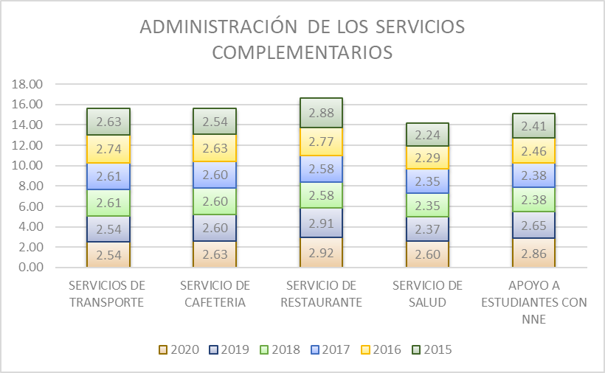

Fuente: Consolidado Autoevaluación Institucional 2020.
El servicio de Transporte y de Salud, presentan para el año 2020, el promedio más bajo, que nos indica que las instituciones cuenta con programas definidos para algunos servicios complementarios, y los presta con la calidad y la regularidad necesarias para atender los requerimientos del estudiantado. Además, hay una articulación con la oferta externa.

7.1.4. . Proceso Talento Humano: Este componente incluye el garantizar buenas condiciones de trabajo y desarrollo profesional a las personas vinculadas al establecimiento educativo. Está integrado por los componentes correspondientes a los perfiles, inducción, formación y capacitación, asignación académica, pertenencia a la institución, evaluación del desempeño, estímulos, apoyo a la investigación, convivencia y manejo de conflictos, bienestar del talento humano.

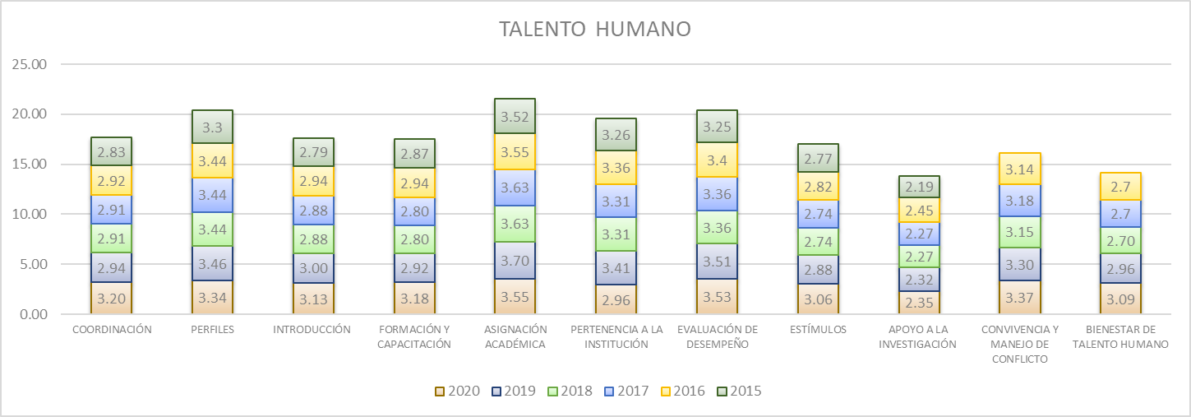

Fuente: Consolidado Autoevaluación Institucional 2020
El apoyo a la Investigación junto con la pertinencia a la institución, para el año 2020 se encuentran en la categoría de Pertinencia, lo que supone que se cuenta con instituciones que poseen una política de apoyo a la investigación y a la producción de materiales relacionados con la misma; además se han definido temas y áreas de interés en concordancia con el PEI.

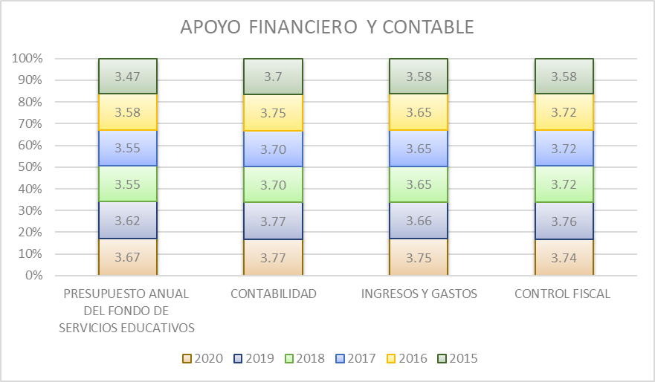
7.1.5. Proceso Apoyo Financiero y Contable: Este proceso es el encargado de dar soporte financiero y contable, para el adecuado desarrollo de las actividades del establecimiento educativo y está integrado por los siguientes componentes: presupuesto anual del Fondo de Servicios Educativos, contabilidad, ingresos y gastos, y el control fiscal

Fuente: Consolidado Autoevaluación Institucional 2020.
Todos los componentes de este proceso, se han mantenido en categoría de desempeño de Apropiación que nos indica que las acciones realizadas por el establecimiento tienen un mayor grado de articulación y son conocidas por la comunidad educativa; sin embargo, todavía no se realiza un proceso sistemático de evaluación y mejoramiento.

8. Gestión Comunitaria
Gobernación del Tolima Secretaría de Educación y Cultura del Tolima Dirección Calidad Educativa - Área de Evaluación

8. GESTIÓN COMUNITARIA

Esta gestión se encarga de las relaciones de la institución con la comunidad; así como de la participación y la convivencia, la atención educativa a grupos poblacionales con necesidades especiales bajo una perspectiva de inclusión, y la prevención de riesgos. (Ministerio de Educación Nacional, 2008)

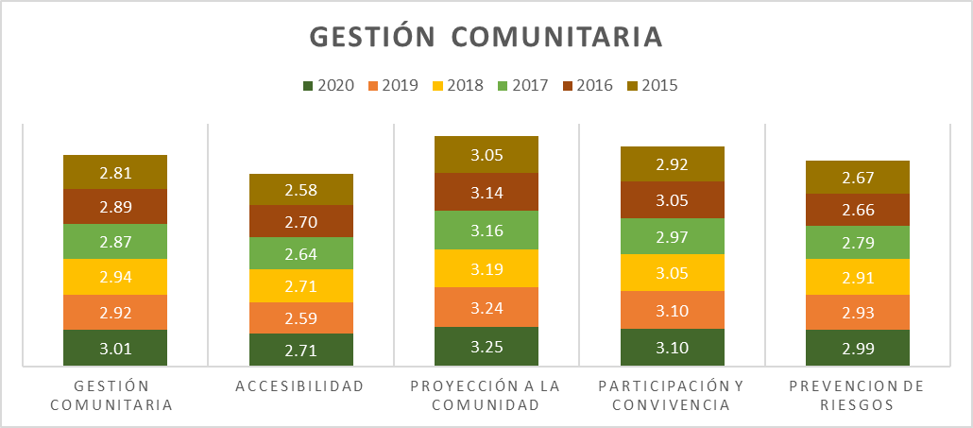

Fuente: Consolidado autoevaluación institucional 2020.
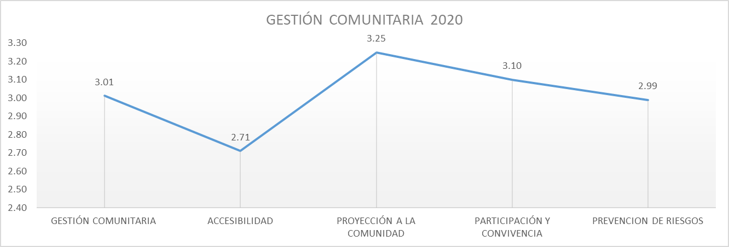

Fuente: Consolidado autoevaluación institucional 2020.

Se observa durante el periodo de comparación un leve avance en su desemepño. Para el 2020 el componente de accesibilidad presenta su mejor desempeño.

8.1. G.C. Componentes
Gobernación del Tolima Secretaría de Educación y Cultura del Tolima Dirección Calidad Educativa - Área de Evaluación

8.1.COMPONENTES GESTIÓN COMUNITARIA

8.1.1. Proceso Accesibilidad: Este proceso busca que todos los estudiantes independientemente de su situación personal, social y cultural reciban una atención apropiada y pertinente que responda a sus expectativas y está compuesto por los siguientes componentes: Atención educativa a grupos poblacionales con necesidades especiales y a personas pertenecientes a grupos étnicos, necesidades y expectativas de los estudiantes, proyectos de vida.

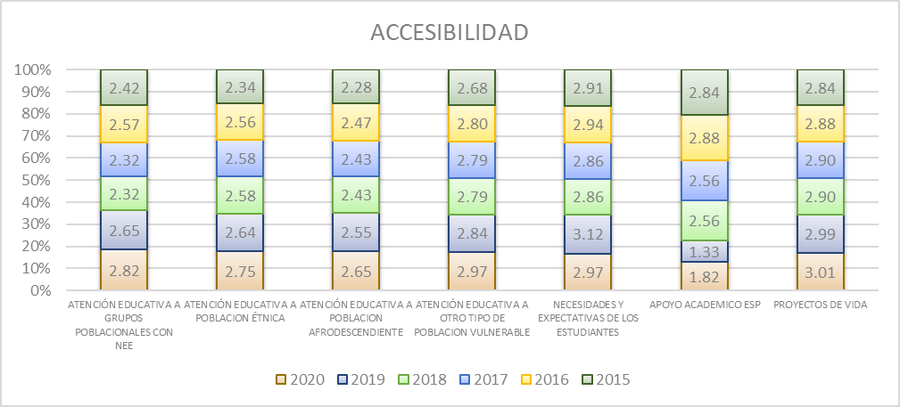

Fuente: Consolidado autoevaluación institucional 2020
Los componentes de Apoyo Académico, y la atención a la población afrodescendiente, son los componentes que puntúan más bajo, en especial el apoyo académico, no es evaluado por un número importante de Instituciones educativas, lo que ve reflejado en el promedio obtenido durante los dos últimos años.

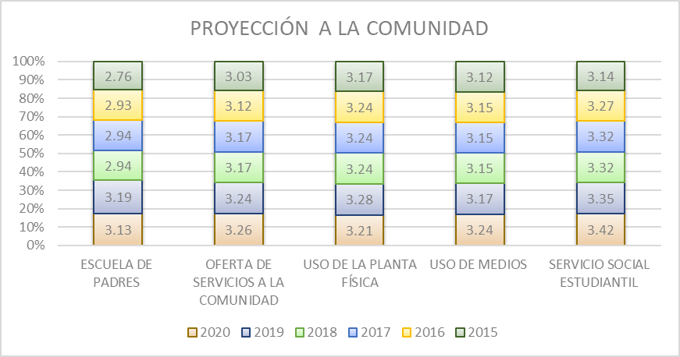
8.1.2. Proceso Proyección a la Comunidad: La proyección a la comunidad tiene como objetivo poner a disposición de la comunidad educativa un conjunto de servicios para apoyar su bienestar, sus componentes son: Escuela de padres, oferta de servicios a la comunidad, uso de la planta física y de medios, servicio social estudiantil.

Fuente: Consolidado autoevaluación institucional 2020.
El proceso que se observa que logro migrar a la categoría de Apropiación, es la Escuela de Padres, que puede indicar que la escuela de padres es coherente con el PEI, cuenta con el respaldo pedagógico de los docentes y se encuentra ampliamente divulgada en la comunidad. Además, su acogida entre los integrantes de la familia es significativa.

8.1.3. Proceso Participación y Convivencia: La participación y la convivencia menciona la necesidad de contar con instancias de apoyo a la institución educativa que favorezcan una sana convivencia basada en el respeto por los demás, la tolerancia y la valoración de las diferencias. Este proceso está compuesto por los componentes de participación de estudiantes y padres de familia, asamblea y consejo de padres.

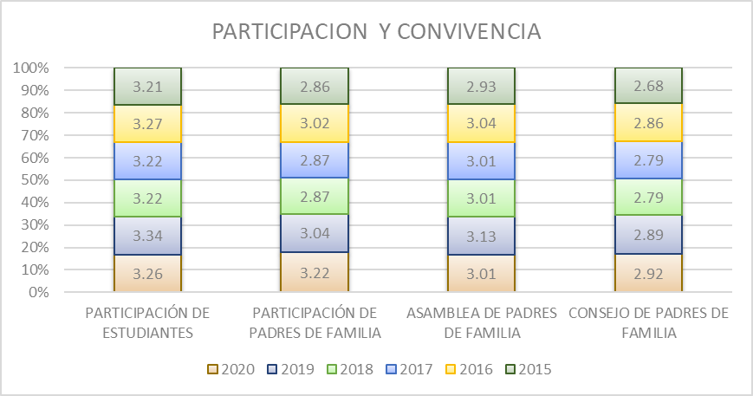

Fuente: Consolidado Autoevaluación Institucional 2020
El Consejo de Padres, continua como la instancia de participación que permanece en la categoría de pertinencia, que nos indica que funciona de acuerdo con lo estipulado en la normatividad vigente y este participa en algunas decisiones relativas al mejoramiento de la institución.

8.1.4. . Proceso Prevención de Riesgos: Le corresponde disponer de estrategias para prevenir posibles riesgos que podrían afectar el buen funcionamiento de la institución y el bienestar de la comunidad educativa. Está integrado por la Prevención de riesgos físicos, psicosociales y programas de seguridad

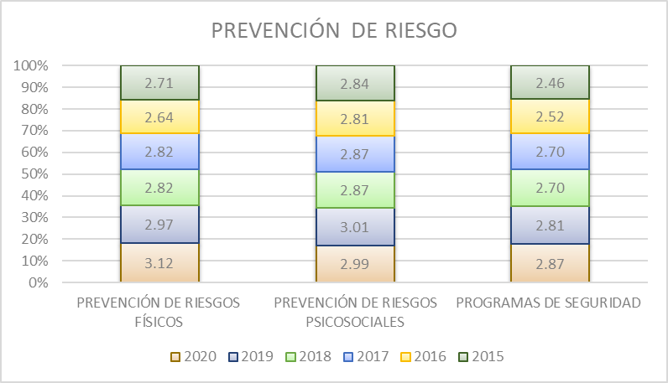

Fuente: Consolidado Autoevaluación Institucional 2020.
Los programas de seguridad y la prevención de riesgos psicosociales, están en la categoría de Pertinencia, es decir que se tiene Instituciones educativas que cuenta con planes de evacuación frente a desastres naturales o similares y posee un sistema de monitoreo de las condiciones mínimas de seguridad que verifica el estado de su infraestructura y alerta sobre posibles accidentes; al igual que hay instituciones que han identificado los principales problemas que constituyen factores de riesgo para sus estudiantes y la comunidad (SIDA, ETS, embarazo adolescente, consumo de sustancias psicoactivas, violencia intrafamiliar, abuso sexual, físico y psicológico etc.) y diseña acciones orientadas a su prevención. Además, tiene en cuenta los análisis de los factores de riesgo sobre su comunidad realizados por otras entidades

10. Información x Mpio
Gobernación del Tolima Secretaría de Educación y Cultura del Tolima Dirección Calidad Educativa - Área de Evaluación

10. CONSOLIDADO AUTOEVALUACIONES INSTITICIONALES POR MUNICIPIO. 2020

ESTABLECIMIENTO EDUCATIVO | GESTIÓN DIRECTIVA | GESTIÓN ACADÉMICA | GESTIÓN ADMINISTRATIVA | GESTIÓN COMUNITARIA
ALPUJARRA | 3.49 | 2.98 | 3.29 | 3.29
I.E TECNICA FELISA SUAREZ DE ORTIZ | 3.67 | 3.36 | 3.74 | 3.74
I.E TECNICA LA ARADA | 3.31 | 2.59 | 2.84 | 2.84
AUTOEVALUACION INSTITUCIONAL 2020 POR INSTITUCIONES EDUCATIVAS MUNICIPIO DE ALPUJARRA
 | GESTIÓN DIRECTIVA | GESTIÓN ACADÉMICA | GESTIÓN ADMINISTRATIVA | GESTIÓN COMUNITARIA
ALPUJARRA | 3.4904761905 | 2.9772727273 | 3.2903225806 | 3.2894736842
I.E TECNICA FELISA SUAREZ DE ORTIZ | 3.6666666667 | 3.3636363636 | 3.7419354839 | 3.7368421053
I.E TECNICA LA ARADA | 3.3142857143 | 2.5909090909 | 2.8387096774 | 2.8421052632

ESTABLECIMIENTO EDUCATIVO | GESTIÓN DIRECTIVA | GESTIÓN ACADÉMICA | GESTIÓN ADMINISTRATIVA | GESTIÓN COMUNITARIA
ALVARADO | 3.58 | 3.26 | 3.52 | 3.18
I.E GENERAL ENRIQUE CAICEDO | 3.72 | 3.45 | 3.68 | 3.37
I.E LA TIGRERA | 3.44 | 3.27 | 3.23 | 3.05
I.E LUIS CARLOS GALAN SARMIENTO | 3.58 | 3.05 | 3.65 | 3.11
AUTOEVALUACION INSTITUCIONAL 2020 POR INSTITUCIONES EDUCATIVAS MUNICIPIO DE ALVARADO
 | GESTIÓN DIRECTIVA | GESTIÓN ACADÉMICA | GESTIÓN ADMINISTRATIVA | GESTIÓN COMUNITARIA
ALVARADO | 3.5833333333 | 3.2575757576 | 3.5161290323 | 3.1754385965
I.E GENERAL ENRIQUE CAICEDO | 3.7222222222 | 3.4545454545 | 3.6774193548 | 3.3684210526
I.E LA TIGRERA | 3.4444444444 | 3.2727272727 | 3.2258064516 | 3.0526315789
I.E LUIS CARLOS GALAN SARMIENTO | 3.5833333333 | 3.0454545455 | 3.6451612903 | 3.1052631579

ESTABLECIMIENTO EDUCATIVO | GESTIÓN DIRECTIVA | GESTIÓN ACADÉMICA | GESTIÓN ADMINISTRATIVA | GESTIÓN COMUNITARIA
AMBALEMA | 3.11 | 3.33 | 3.13 | 3.22
I.E NICANOR VELASQUEZ ORTIZ | 3.86 | 3.32 | 0.00 | 3.05
I.E TECNICA EL DANUBIO | 3.75 | 3.09 | 3.45 | 3.26
AUTOEVALUACION INSTITUCIONAL 2020 POR INSTITUCIONES EDUCATIVAS MUNICIPIO DE AMBALEMA
 | GESTIÓN DIRECTIVA | GESTIÓN ACADÉMICA | GESTIÓN ADMINISTRATIVA | GESTIÓN COMUNITARIA
AMBALEMA | 3.11 | 3.33 | 3.13 | 3.22
I.E NICANOR VELASQUEZ ORTIZ | 3.8571428571 | 3.3181818182 | 0 | 3.0526315789
I.E TECNICA EL DANUBIO | 3.75 | 3.0909090909 | 3.4516129032 | 3.2631578947

ESTABLECIMIENTO EDUCATIVO | GESTIÓN DIRECTIVA | GESTIÓN ACADÉMICA | GESTIÓN ADMINISTRATIVA | GESTIÓN COMUNITARIA
ANZOATEGUI | 3.17 | 2.61 | 3.06 | 2.72
I.E TECNICA CARLOS BLANCO NASSAR | 2.68 | 2.45 | 2.61 | 2.68
I.E GENERAL ANZOATEGUI | 3.42 | 2.45 | 3.06 | 3.00
I.E TEC AGROPECUARIA JUAN CARLOS BARRAGAN TRONCOSO | 3.42 | 2.91 | 3.52 | 2.47
AUTOEVALUACION INSTITUCIONAL 2020 POR INSTITUCIONES EDUCATIVAS MUNICIPIO DE ANZOATEGUI
 | GESTIÓN DIRECTIVA | GESTIÓN ACADÉMICA | GESTIÓN ADMINISTRATIVA | GESTIÓN COMUNITARIA
ANZOATEGUI | 3.1698412698 | 2.6060606061 | 3.064516129 | 2.7192982456
I.E TECNICA CARLOS BLANCO NASSAR | 2.6761904762 | 2.4545454545 | 2.6129032258 | 2.6842105263
I.E GENERAL ANZOATEGUI | 3.4166666667 | 2.4545454545 | 3.064516129 | 3
I.E TEC AGROPECUARIA JUAN CARLOS BARRAGAN TRONCOSO | 3.4166666667 | 2.9090909091 | 3.5161290323 | 2.4736842105

ESTABLECIMIENTO EDUCATIVO | GESTIÓN DIRECTIVA | GESTIÓN ACADÉMICA | GESTIÓN ADMINISTRATIVA | GESTIÓN COMUNITARIA
ARMERO GUAYBAL | 3.44 | 2.89 | 3.39 | 2.96
I.E TECNICA INSTITUTO ARMERO | 3.56 | 2.91 | 3.42 | 3.42
I.E TECNICA JIMENEZ DE QUESADA | 3.66 | 2.77 | 3.48 | 3.32
I.E FE Y ALEGRIA | 3.48 | 3.21 | 3.50 | 2.85
I.E SAN PEDRO | 3.08 | 2.68 | 3.16 | 2.26
AUTOEVALUACION INSTITUCIONAL 2020 POR INSTITUCIONES EDUCATIVAS MUNICIPIO DE ARMERO GUAYABAL
 | GESTIÓN DIRECTIVA | GESTIÓN ACADÉMICA | GESTIÓN ADMINISTRATIVA | GESTIÓN COMUNITARIA
ARMERO GUAYBAL | 3.4431746032 | 2.8931818182 | 3.3911290323 | 2.9618421053
I.E TECNICA INSTITUTO ARMERO | 3.5555555556 | 2.9090909091 | 3.4193548387 | 3.4210526316
I.E TECNICA JIMENEZ DE QUESADA | 3.6571428571 | 2.7727272727 | 3.4838709677 | 3.3157894737
I.E FE Y ALEGRIA | 3.4838095238 | 3.2090909091 | 3.5 | 2.8473684211
I.E SAN PEDRO | 3.0761904762 | 2.6818181818 | 3.1612903226 | 2.2631578947

ESTABLECIMIENTO EDUCATIVO | GESTIÓN DIRECTIVA | GESTIÓN ACADÉMICA | GESTIÓN ADMINISTRATIVA | GESTIÓN COMUNITARIA
ATACO | 2.94 | 2.72 | 2.70 | 2.61
I.E TECNICA MARTIN POMALA | 2.66 | 2.55 | 2.58 | 2.63
I.E BERLIN | 3.22 | 2.82 | 3.19 | 3.26
I.E JORGE ELICER GAITAN | 3.36 | 2.77 | 3.03 | 3.16
I.E SANTIAGO PEREZ | 2.81 | 2.82 | 2.03 | 1.89
I.E ANTONIO NARIÑO | 2.64 | 2.64 | 2.68 | 2.11
AUTOEVALUACION INSTITUCIONAL 2020 POR INSTITUCIONES EDUCATIVAS MUNICIPIO DE ATACO
 | GESTIÓN DIRECTIVA | GESTIÓN ACADÉMICA | GESTIÓN ADMINISTRATIVA | GESTIÓN COMUNITARIA
ATACO | 2.9363492063 | 2.7181818182 | 2.7032258065 | 2.6105263158
I.E TECNICA MARTIN POMALA | 2.6571428571 | 2.5454545455 | 2.5806451613 | 2.6315789474
I.E BERLIN | 3.219047619 | 2.8181818182 | 3.1935483871 | 3.2631578947
I.E JORGE ELICER GAITAN | 3.3611111111 | 2.7727272727 | 3.0322580645 | 3.1578947368
I.E SANTIAGO PEREZ | 2.8055555556 | 2.8181818182 | 2.0322580645 | 1.8947368421
I.E ANTONIO NARIÑO | 2.6388888889 | 2.6363636364 | 2.6774193548 | 2.1052631579

ESTABLECIMIENTO EDUCATIVO | GESTIÓN DIRECTIVA | GESTIÓN ACADÉMICA | GESTIÓN ADMINISTRATIVA | GESTIÓN COMUNITARIA
CAJAMARCA | 3.43 | 3.14 | 3.28 | 2.78
I.E ISMAEL PERDOMO | 2.83 | 2.36 | 3.03 | 2.11
I.E TECNICA NUESTRA SEÑORA DEL ROSARIO (Incompleto) | 3.72 | 3.41 | 3.71 | 3.32
I.E LA LEONA | 3.83 | 3.23 | 3.45 | 3.32
I.E TECNICA AGROINDUSTRIAL CAJAMARCA | 2.89 | 3.23 | 2.77 | 2.58
I.E ANAIME | 3.89 | 3.45 | 3.45 | 2.58
AUTOEVALUACION INSTITUCIONAL 2020 POR INSTITUCIONES EDUCATIVAS MUNICIPIO DE CAJAMARCA
 | GESTIÓN DIRECTIVA | GESTIÓN ACADÉMICA | GESTIÓN ADMINISTRATIVA | GESTIÓN COMUNITARIA
CAJAMARCA | 3.4326984127 | 3.1363636364 | 3.2838709677 | 2.7789473684
I.E ISMAEL PERDOMO | 2.8285714286 | 2.3636363636 | 3.0322580645 | 2.1052631579
I.E TECNICA NUESTRA SEÑORA DEL ROSARIO (Incompleto) | 3.7238095238 | 3.4090909091 | 3.7096774194 | 3.3157894737
I.E LA LEONA | 3.8333333333 | 3.2272727273 | 3.4516129032 | 3.3157894737
I.E TECNICA AGROINDUSTRIAL CAJAMARCA | 2.8888888889 | 3.2272727273 | 2.7741935484 | 2.5789473684
I.E ANAIME | 3.8888888889 | 3.4545454545 | 3.4516129032 | 2.5789473684

ESTABLECIMIENTO EDUCATIVO | GESTIÓN DIRECTIVA | GESTIÓN ACADÉMICA | GESTIÓN ADMINISTRATIVA | GESTIÓN COMUNITARIA
CARMEN DE APICALA | 3.69 | 3.05 | 3.74 | 3.11
I.E PEDRO PABON PARGA | 3.69 | 3.05 | 3.74 | 3.11
AUTOEVALUACION INSTITUCIONAL 2020 POR INSTITUCIONES EDUCATIVAS MUNICIPIO DE CARMEN DE APICALA
 | GESTIÓN DIRECTIVA | GESTIÓN ACADÉMICA | GESTIÓN ADMINISTRATIVA | GESTIÓN COMUNITARIA
CARMEN DE APICALA | 3.6944444444 | 3.0454545455 | 3.7419354839 | 3.1052631579
I.E PEDRO PABON PARGA | 3.6944444444 | 3.0454545455 | 3.7419354839 | 3.1052631579

ESTABLECIMIENTO EDUCATIVO | GESTIÓN DIRECTIVA | GESTIÓN ACADÉMICA | GESTIÓN ADMINISTRATIVA | GESTIÓN COMUNITARIA
CASABIANCA | 3.19 | 2.73 | 2.63 | 3.02
I.E TECNICA GENERAL JOSE JOAQUIN GARCIA | 3.60 | 2.86 | 2.58 | 3.63
I.E ANTONIO NARIÑO | 3.56 | 3.45 | 3.39 | 3.05
I.E MARCO FIDEL SUAREZ | 2.43 | 1.86 | 1.94 | 2.37
AUTOEVALUACION INSTITUCIONAL 2020 POR INSTITUCIONES EDUCATIVAS MUNICIPIO DE CASABIANCA
 | GESTIÓN DIRECTIVA | GESTIÓN ACADÉMICA | GESTIÓN ADMINISTRATIVA | GESTIÓN COMUNITARIA
CASABIANCA | 3.1947089947 | 2.7272727273 | 2.6344086022 | 3.0175438596
I.E TECNICA GENERAL JOSE JOAQUIN GARCIA | 3.6 | 2.8636363636 | 2.5806451613 | 3.6315789474
I.E ANTONIO NARIÑO | 3.5555555556 | 3.4545454545 | 3.3870967742 | 3.0526315789
I.E MARCO FIDEL SUAREZ | 2.4285714286 | 1.8636363636 | 1.935483871 | 2.3684210526

ESTABLECIMIENTO EDUCATIVO | GESTIÓN DIRECTIVA | GESTIÓN ACADÉMICA | GESTIÓN ADMINISTRATIVA | GESTIÓN COMUNITARIA
CHAPARRAL | 2.84 | 2.70 | 2.67 | 2.68
I.E NUESTRA SEÑORA DEL ROSARIO | 4.00 | 3.36 | 3.71 | 3.53
I.E TECNICA MEDALLA MILAGROSA | 2.72 | 3.23 | 3.03 | 2.95
I.E TECNICA SOLEDAD MEDINA | 2.72 | 2.59 | 2.39 | 2.58
I.E MANUEL MURILLO TORO | 2.97 | 2.86 | 3.26 | 2.84
I.E LAGUNILLA | 3.26 | 3.14 | 2.48 | 2.95
I.E SIMON BOLIVAR | 2.92 | 2.73 | 2.71 | 2.63
I.E TECNICA ALVARO MOLINA | 0.00 | 0.00 | 0.00 | 0.00
I.E LA RISALDA | 3.69 | 3.41 | 3.26 | 3.47
I.E TECNICA CAMACHO ANGARITA | 3.31 | 2.95 | 3.16 | 3.16
AUTOEVALUACION INSTITUCIONAL 2020 POR INSTITUCIONES EDUCATIVAS MUNICIPIO DE CHAPARRAL
 | GESTIÓN DIRECTIVA | GESTIÓN ACADÉMICA | GESTIÓN ADMINISTRATIVA | GESTIÓN COMUNITARIA
CHAPARRAL | 2.8431657848 | 2.696969697 | 2.6666666667 | 2.6783625731
I.E NUESTRA SEÑORA DEL ROSARIO | 4 | 3.3636363636 | 3.7096774194 | 3.5263157895
I.E TECNICA MEDALLA MILAGROSA | 2.7222222222 | 3.2272727273 | 3.0322580645 | 2.9473684211
I.E TECNICA SOLEDAD MEDINA | 2.7222222222 | 2.5909090909 | 2.3870967742 | 2.5789473684
I.E MANUEL MURILLO TORO | 2.9722222222 | 2.8636363636 | 3.2580645161 | 2.8421052632
I.E LAGUNILLA | 3.2638888889 | 3.1363636364 | 2.4838709677 | 2.9473684211
I.E SIMON BOLIVAR | 2.9166666667 | 2.7272727273 | 2.7096774194 | 2.6315789474
I.E TECNICA ALVARO MOLINA | 0 | 0 | 0 | 0
I.E LA RISALDA | 3.6857142857 | 3.4090909091 | 3.2580645161 | 3.4736842105
I.E TECNICA CAMACHO ANGARITA | 3.3055555556 | 2.9545454545 | 3.1612903226 | 3.1578947368

ESTABLECIMIENTO EDUCATIVO | GESTIÓN DIRECTIVA | GESTIÓN ACADÉMICA | GESTIÓN ADMINISTRATIVA | GESTIÓN COMUNITARIA
COELLO | 3.50 | 3.09 | 3.10 | 3.30
I.E SIMON BOLIVAR | 3.33 | 2.95 | 2.97 | 3.05
I.E TECNICA LA VEGA DE LOS PADRES | 3.32 | 2.53 | 2.77 | 2.58
I.E CARLOS LLERAS RESTREPO | 3.61 | 3.36 | 3.00 | 3.95
I.E MARCO FIDEL SUAREZ | 3.73 | 3.50 | 3.68 | 3.63

AUTOEVALUACION INSTITUCIONAL 2020 POR INSTITUCIONES EDUCATIVAS MUNICIPIO DE COELLO
 | GESTIÓN DIRECTIVA | GESTIÓN ACADÉMICA | GESTIÓN ADMINISTRATIVA | GESTIÓN COMUNITARIA
COELLO | 3.5003968254 | 3.0873863636 | 3.1048387097 | 3.3026315789
I.E SIMON BOLIVAR | 3.3333333333 | 2.9545454545 | 2.9677419355 | 3.0526315789
I.E TECNICA LA VEGA DE LOS PADRES | 3.3238095238 | 2.5313636364 | 2.7741935484 | 2.5789473684
I.E CARLOS LLERAS RESTREPO | 3.6111111111 | 3.3636363636 | 3 | 3.9473684211
I.E MARCO FIDEL SUAREZ | 3.7333333333 | 3.5 | 3.6774193548 | 3.6315789474

ESTABLECIMIENTO EDUCATIVO | GESTIÓN DIRECTIVA | GESTIÓN ACADÉMICA | GESTIÓN ADMINISTRATIVA | GESTIÓN COMUNITARIA
COYAIMA | 3.38 | 3.09 | 3.16 | 2.89
I.E TECNICA AGROINDUSTRIAL JUAN XXIII | 3.50 | 3.41 | 3.19 | 3.11
I.E COYARCÓ | 2.71 | 2.73 | 2.68 | 2.37
I.E SANTA MARTA | 3.27 | 2.80 | 3.23 | 3.33
I.E NUESTRA SEÑORA DEL CARMEN | 3.72 | 2.86 | 2.61 | 3.00
I.E EL PALMAR | 3.28 | 3.45 | 2.65 | 1.79
I.E TOTARCO DINDE | 3.39 | 3.18 | 3.52 | 2.74
I.E GUILLERMO ANGULO GOMEZ | 3.08 | 2.86 | 2.97 | 2.47
I.E ZARAGOZA TAMARINDO | 3.64 | 3.23 | 3.61 | 3.63
I.E JUAN LOZANO SANCHEZ | 3.78 | 3.23 | 3.81 | 3.00
I.E TECNICA SAN MIGUEL | 3.34 | 3.23 | 3.35 | 3.05
I.E CHENCHE BALSILLAS | 3.51 | 3.00 | 3.15 | 3.28

AUTOEVALUACION INSTITUCIONAL 2020 POR INSTITUCIONES EDUCATIVAS MUNICIPIO DE COYAIMA
 | GESTIÓN DIRECTIVA | GESTIÓN ACADÉMICA | GESTIÓN ADMINISTRATIVA | GESTIÓN COMUNITARIA
COYAIMA | 3.3843386243 | 3.0888429752 | 3.1601173021 | 2.8880382775
I.E TECNICA AGROINDUSTRIAL JUAN XXIII | 3.5 | 3.4090909091 | 3.1935483871 | 3.1052631579
I.E COYARCÓ | 2.7142857143 | 2.7272727273 | 2.6774193548 | 2.3684210526
I.E SANTA MARTA | 3.2742857143 | 2.8 | 3.2258064516 | 3.3263157895
I.E NUESTRA SEÑORA DEL CARMEN | 3.7222222222 | 2.8636363636 | 2.6129032258 | 3
I.E EL PALMAR | 3.2777777778 | 3.4545454545 | 2.6451612903 | 1.7894736842
I.E TOTARCO DINDE | 3.3888888889 | 3.1818181818 | 3.5161290323 | 2.7368421053
I.E GUILLERMO ANGULO GOMEZ | 3.0833333333 | 2.8636363636 | 2.9677419355 | 2.4736842105
I.E ZARAGOZA TAMARINDO | 3.6388888889 | 3.2272727273 | 3.6129032258 | 3.6315789474
I.E JUAN LOZANO SANCHEZ | 3.7777777778 | 3.2272727273 | 3.8064516129 | 3
I.E TECNICA SAN MIGUEL | 3.3428571429 | 3.2272727273 | 3.3548387097 | 3.0526315789
I.E CHENCHE BALSILLAS | 3.5074074074 | 2.9954545455 | 3.1483870968 | 3.2842105263

ESTABLECIMIENTO EDUCATIVO | GESTIÓN DIRECTIVA | GESTIÓN ACADÉMICA | GESTIÓN ADMINISTRATIVA | GESTIÓN COMUNITARIA
CUNDAY | 3.22 | 2.84 | 3.15 | 3.14
I.ESAN ANTONIO | 3.03 | 2.09 | 3.13 | 3.29
I.E VARSOVIA LA FLORIDA | 3.75 | 3.41 | 3.55 | 3.47
I.E SAN AGUSTIN | 3.17 | 2.86 | 3.06 | 3.26
I.E TECNICA LA AURORA | 2.92 | 3.00 | 2.84 | 2.53

AUTOEVALUACION INSTITUCIONAL 2020 POR INSTITUCIONES EDUCATIVAS MUNICIPIO DE CUNDAY
 | GESTIÓN DIRECTIVA | GESTIÓN ACADÉMICA | GESTIÓN ADMINISTRATIVA | GESTIÓN COMUNITARIA
CUNDAY | 3.2152777778 | 2.8409090909 | 3.1451612903 | 3.1394736842
I.ESAN ANTONIO | 3.0277777778 | 2.0909090909 | 3.1290322581 | 3.2947368421
I.E VARSOVIA LA FLORIDA | 3.75 | 3.4090909091 | 3.5483870968 | 3.4736842105
I.E SAN AGUSTIN | 3.1666666667 | 2.8636363636 | 3.064516129 | 3.2631578947
I.E TECNICA LA AURORA | 2.9166666667 | 3 | 2.8387096774 | 2.5263157895

ESTABLECIMIENTO EDUCATIVO | GESTIÓN DIRECTIVA | GESTIÓN ACADÉMICA | GESTIÓN ADMINISTRATIVA | GESTIÓN COMUNITARIA
DOLORES | 3.27 | 3.00 | 3.17 | 3.15
I.E ANTONIA SANTOS | 3.00 | 2.82 | 3.03 | 3.16
I.E SAN ANDRES | 3.75 | 3.41 | 3.52 | 3.50
I.E TECNICA SAN JOSE | 3.38 | 3.09 | 3.23 | 3.00
I.E SAN PEDRO | 2.94 | 2.68 | 2.90 | 2.95

AUTOEVALUACION INSTITUCIONAL 2020 POR INSTITUCIONES EDUCATIVAS MUNICIPIO DE DOLORES
 | GESTIÓN DIRECTIVA | GESTIÓN ACADÉMICA | GESTIÓN ADMINISTRATIVA | GESTIÓN COMUNITARIA
DOLORES | 3.2681216931 | 3 | 3.1693548387 | 3.1513157895
I.E ANTONIA SANTOS | 3 | 2.8181818182 | 3.0322580645 | 3.1578947368
I.E SAN ANDRES | 3.75 | 3.4090909091 | 3.5161290323 | 3.5
I.E TECNICA SAN JOSE | 3.3796296296 | 3.0909090909 | 3.2258064516 | 3
I.E SAN PEDRO | 2.9428571429 | 2.6818181818 | 2.9032258065 | 2.9473684211

ESTABLECIMIENTO EDUCATIVO | GESTIÓN DIRECTIVA | GESTIÓN ACADÉMICA | GESTIÓN ADMINISTRATIVA | GESTIÓN COMUNITARIA
ESPINAL | 2.81 | 2.74 | 2.76 | 2.50
I.E SAN ISIDORO | 3.25 | 2.82 | 3.29 | 2.58
I.E TECNICA FELIX TIBERIO GUZMAN | 3.42 | 2.68 | 2.90 | 2.95
I.E TECNICA NUESTRA SEÑORA DE FATIMA | 2.81 | 3.05 | 2.42 | 2.79
I.E TECN MARIANO SANCHEZ ANDRADE | 0.00 | 0.00 | 0.00 | 0.00
I.E RAFAEL URIBE URIBE | 3.28 | 3.27 | 3.71 | 3.05
I.E PATIO BONITO | 3.23 | 3.18 | 3.13 | 2.84
I.E DINDALITO CENTRO | 3.09 | 3.00 | 2.74 | 2.42
I.E TECNICA GUASIMAL | 3.22 | 3.18 | 3.39 | 3.16
I.E TECNICA SAN LUIS GONZAGA | 2.97 | 3.50 | 3.23 | 2.74

AUTOEVALUACION INSTITUCIONAL 2020 POR INSTITUCIONES EDUCATIVAS MUNICIPIO DE ESPINAL
 | GESTIÓN DIRECTIVA | GESTIÓN ACADÉMICA | GESTIÓN ADMINISTRATIVA | GESTIÓN COMUNITARIA
ESPINAL | 2.8068489124 | 2.7424242424 | 2.7562724014 | 2.5029239766
I.E SAN ISIDORO | 3.25 | 2.8181818182 | 3.2903225806 | 2.5789473684
I.E TECNICA FELIX TIBERIO GUZMAN | 3.4166666667 | 2.6818181818 | 2.9032258065 | 2.9473684211
I.E TECNICA NUESTRA SEÑORA DE FATIMA | 2.8055555556 | 3.0454545455 | 2.4193548387 | 2.7894736842
I.E TECN MARIANO SANCHEZ ANDRADE | 0 | 0 | 0 | 0
I.E RAFAEL URIBE URIBE | 3.2777777778 | 3.2727272727 | 3.7096774194 | 3.0526315789
I.E PATIO BONITO | 3.2314814815 | 3.1818181818 | 3.1290322581 | 2.8421052632
I.E DINDALITO CENTRO | 3.0857142857 | 3 | 2.7419354839 | 2.4210526316
I.E TECNICA GUASIMAL | 3.2222222222 | 3.1818181818 | 3.3870967742 | 3.1578947368
I.E TECNICA SAN LUIS GONZAGA | 2.9722222222 | 3.5 | 3.2258064516 | 2.7368421053

ESTABLECIMIENTO EDUCATIVO | GESTIÓN DIRECTIVA | GESTIÓN ACADÉMICA | GESTIÓN ADMINISTRATIVA | GESTIÓN COMUNITARIA
FALAN | 3.27 | 3.08 | 3.13 | 2.56
I.E ALTO DEL ROMPE | 2.83 | 2.59 | 2.29 | 1.47
I.E NORMAL SUPERIOR FABIO LOZANO TORRIJOS | 3.97 | 3.55 | 3.52 | 3.42
I.E DIEGO FALLON | 3.00 | 3.09 | 3.58 | 2.79

AUTOEVALUACION INSTITUCIONAL 2020 POR INSTITUCIONES EDUCATIVAS MUNICIPIO DE FALAN
 | GESTIÓN DIRECTIVA | GESTIÓN ACADÉMICA | GESTIÓN ADMINISTRATIVA | GESTIÓN COMUNITARIA
FALAN | 3.2682539683 | 3.0757575758 | 3.1290322581 | 2.5614035088
I.E ALTO DEL ROMPE | 2.8333333333 | 2.5909090909 | 2.2903225806 | 1.4736842105
I.E NORMAL SUPERIOR FABIO LOZANO TORRIJOS | 3.9714285714 | 3.5454545455 | 3.5161290323 | 3.4210526316
I.E DIEGO FALLON | 3 | 3.0909090909 | 3.5806451613 | 2.7894736842

ESTABLECIMIENTO EDUCATIVO | GESTIÓN DIRECTIVA | GESTIÓN ACADÉMICA | GESTIÓN ADMINISTRATIVA | GESTIÓN COMUNITARIA
FLANDES | 3.02 | 2.91 | 3.08 | 2.62
I.E EDUCATIVA LA PAZ NO 1 | 3.25 | 3.41 | 3.55 | 3.00
I.E MANUELA OMAÑA | 2.86 | 2.50 | 2.65 | 2.21
I.E TECNICA JORGE ELIECER GAITAN | 2.78 | 2.86 | 3.13 | 3.00
I.E MARIA INMACULADA | 3.17 | 2.86 | 3.00 | 2.26
AUTOEVALUACION INSTITUCIONAL 2020 POR INSTITUCIONES EDUCATIVAS MUNICIPIO DE FLANDES
 | GESTIÓN DIRECTIVA | GESTIÓN ACADÉMICA | GESTIÓN ADMINISTRATIVA | GESTIÓN COMUNITARIA
FLANDES | 3.0150793651 | 2.9090909091 | 3.0806451613 | 2.6184210526
I.E EDUCATIVA LA PAZ NO 1 | 3.25 | 3.4090909091 | 3.5483870968 | 3
I.E MANUELA OMAÑA | 2.8611111111 | 2.5 | 2.6451612903 | 2.2105263158
I.E TECNICA JORGE ELIECER GAITAN | 2.7777777778 | 2.8636363636 | 3.1290322581 | 3
I.E MARIA INMACULADA | 3.1714285714 | 2.8636363636 | 3 | 2.2631578947

ESTABLECIMIENTO EDUCATIVO | GESTIÓN DIRECTIVA | GESTIÓN ACADÉMICA | GESTIÓN ADMINISTRATIVA | GESTIÓN COMUNITARIA
FRESNO | 3.29 | 2.81 | 3.12 | 3.17
I.E TECNICA MARIA AUXILIADORA | 3.36 | 2.73 | 3.32 | 3.58
I.E TECNICA NIÑA MARIA | 3.25 | 2.82 | 2.65 | 3.00
I.E TECNICA SAN JOSE | 3.42 | 2.68 | 3.55 | 3.47
I.E FERNANDO GONZALES MESA | 2.69 | 2.50 | 2.67 | 2.45
I.E LA AGUADITA | 3.00 | 2.32 | 2.52 | 2.68
I.E TECNICA AGROPECUARIA EL GUAYABO | 3.75 | 2.82 | 3.29 | 3.26
I.E REAL CAMPESTRE LA SAGRADA FAMILIA | 3.75 | 3.64 | 3.81 | 3.95
I.E TECN AGROP NUESTRA SEÑORA DE LA ASUNCION | 3.08 | 3.00 | 3.16 | 2.95
AUTOEVALUACION INSTITUCIONAL 2020 POR INSTITUCIONES EDUCATIVAS MUNICIPIO DE FRESNO
 | GESTIÓN DIRECTIVA | GESTIÓN ACADÉMICA | GESTIÓN ADMINISTRATIVA | GESTIÓN COMUNITARIA
FRESNO | 3.2873346561 | 2.8125 | 3.1201612903 | 3.1677631579
I.E TECNICA MARIA AUXILIADORA | 3.3611111111 | 2.7272727273 | 3.3225806452 | 3.5789473684
I.E TECNICA NIÑA MARIA | 3.25 | 2.8181818182 | 2.6451612903 | 3
I.E TECNICA SAN JOSE | 3.419047619 | 2.6818181818 | 3.5483870968 | 3.4736842105
I.E FERNANDO GONZALES MESA | 2.6851851852 | 2.5 | 2.6709677419 | 2.4473684211
I.E LA AGUADITA | 3 | 2.3181818182 | 2.5161290323 | 2.6842105263
I.E TECNICA AGROPECUARIA EL GUAYABO | 3.75 | 2.8181818182 | 3.2903225806 | 3.2631578947
I.E REAL CAMPESTRE LA SAGRADA FAMILIA | 3.75 | 3.6363636364 | 3.8064516129 | 3.9473684211
I.E TECN AGROP NUESTRA SEÑORA DE LA ASUNCION | 3.0833333333 | 3 | 3.1612903226 | 2.9473684211

ESTABLECIMIENTO EDUCATIVO | GESTIÓN DIRECTIVA | GESTIÓN ACADÉMICA | GESTIÓN ADMINISTRATIVA | GESTIÓN COMUNITARIA
GUAMO | 3.28 | 2.86 | 3.03 | 2.82
I.E TECNICA COMERCIAL CALDAS | 3.56 | 2.82 | 3.48 | 3.21
I.E SOR JOSEFA DEL CASTILLO | 3.43 | 2.73 | 3.26 | 2.84
I.E TECNICA INDUSTRIAL SIMON BOLIVAR | 3.09 | 3.05 | 2.94 | 2.74
I.E LAS MERCEDES CAPILLA | 3.35 | 2.99 | 3.05 | 3.13
I.E TECNICA ALBERTO CASTILLA | 3.53 | 3.23 | 3.13 | 2.89
I.E TECNICA LA CHAMBA | 3.06 | 2.55 | 2.77 | 2.58
I.E TECNICA CAÑADA RODEO | 2.93 | 2.64 | 2.58 | 2.32

AUTOEVALUACION INSTITUCIONAL 2020 POR INSTITUCIONES EDUCATIVAS MUNICIPIO DE GUAMO
 | GESTIÓN DIRECTIVA | GESTIÓN ACADÉMICA | GESTIÓN ADMINISTRATIVA | GESTIÓN COMUNITARIA
GUAMO | 3.2760166289 | 2.8551948052 | 3.0299539171 | 2.8157894737
I.E TECNICA COMERCIAL CALDAS | 3.5555555556 | 2.8181818182 | 3.4838709677 | 3.2105263158
I.E SOR JOSEFA DEL CASTILLO | 3.4285714286 | 2.7272727273 | 3.2580645161 | 2.8421052632
I.E TECNICA INDUSTRIAL SIMON BOLIVAR | 3.0857142857 | 3.0454545455 | 2.935483871 | 2.7368421053
I.E LAS MERCEDES CAPILLA | 3.3514285714 | 2.9863636364 | 3.0483870968 | 3.1315789474
I.E TECNICA ALBERTO CASTILLA | 3.5277777778 | 3.2272727273 | 3.1290322581 | 2.8947368421
I.E TECNICA LA CHAMBA | 3.0571428571 | 2.5454545455 | 2.7741935484 | 2.5789473684
I.E TECNICA CAÑADA RODEO | 2.9259259259 | 2.6363636364 | 2.5806451613 | 2.3157894737

ESTABLECIMIENTO EDUCATIVO | GESTIÓN DIRECTIVA | GESTIÓN ACADÉMICA | GESTIÓN ADMINISTRATIVA | GESTIÓN COMUNITARIA
HERVEO | 3.46 | 3.35 | 3.50 | 3.28
I.E TECNICA MARCO FIDEL SUAREZ | 3.23 | 3.45 | 3.19 | 2.68
I.E ALFONSO DAZA AGUIRRE | 3.44 | 3.27 | 3.57 | 3.53
I.E JUAN XXIII | 3.71 | 3.32 | 3.74 | 3.63

AUTOEVALUACION INSTITUCIONAL 2020 POR INSTITUCIONES EDUCATIVAS MUNICIPIO DE HERVEO
 | GESTIÓN DIRECTIVA | GESTIÓN ACADÉMICA | GESTIÓN ADMINISTRATIVA | GESTIÓN COMUNITARIA
HERVEO | 3.4593474427 | 3.3484848485 | 3.5020430108 | 3.2807017544
I.E TECNICA MARCO FIDEL SUAREZ | 3.2285714286 | 3.4545454545 | 3.1935483871 | 2.6842105263
I.E ALFONSO DAZA AGUIRRE | 3.4351851852 | 3.2727272727 | 3.5706451613 | 3.5263157895
I.E JUAN XXIII | 3.7142857143 | 3.3181818182 | 3.7419354839 | 3.6315789474

ESTABLECIMIENTO EDUCATIVO | GESTIÓN DIRECTIVA | GESTIÓN ACADÉMICA | GESTIÓN ADMINISTRATIVA | GESTIÓN COMUNITARIA
HONDA | 3.12 | 2.78 | 3.00 | 2.97
I.E TECNICA ALFONSO PALACIO RUDAS | 4.00 | 3.68 | 3.94 | 4.00
I.E ALFONSO LOPEZ PUMAREJO | 0.00 | 0.00 | 0.00 | 0.00
I.E TECNICA GENERAL SANTANDER | 3.78 | 3.00 | 3.81 | 2.79
I.E TECNICA JUAN MANUEL RUDAS | 3.92 | 3.50 | 3.74 | 3.79
I.E ANTONIO HERRAN ZALDUA | 3.67 | 3.55 | 3.12 | 3.89
I.E LUIS CARLOS GALAN SARMIENTO | 3.33 | 2.95 | 3.42 | 3.37

AUTOEVALUACION INSTITUCIONAL 2020 POR INSTITUCIONES EDUCATIVAS MUNICIPIO DE HONDA
 | GESTIÓN DIRECTIVA | GESTIÓN ACADÉMICA | GESTIÓN ADMINISTRATIVA | GESTIÓN COMUNITARIA
HONDA | 3.1157407407 | 2.7803030303 | 3.0044623656 | 2.9736842105
I.E TECNICA ALFONSO PALACIO RUDAS | 4 | 3.6818181818 | 3.935483871 | 4
I.E ALFONSO LOPEZ PUMAREJO | 0 | 0 | 0 | 0
I.E TECNICA GENERAL SANTANDER | 3.7777777778 | 3 | 3.8064516129 | 2.7894736842
I.E TECNICA JUAN MANUEL RUDAS | 3.9166666667 | 3.5 | 3.7419354839 | 3.7894736842
I.E ANTONIO HERRAN ZALDUA | 3.6666666667 | 3.5454545455 | 3.1235483871 | 3.8947368421
I.E LUIS CARLOS GALAN SARMIENTO | 3.3333333333 | 2.9545454545 | 3.4193548387 | 3.3684210526

ESTABLECIMIENTO EDUCATIVO | GESTIÓN DIRECTIVA | GESTIÓN ACADÉMICA | GESTIÓN ADMINISTRATIVA | GESTIÓN COMUNITARIA
ICONONZO | 2.46 | 2.51 | 2.55 | 2.32
I.E NORMAL SUPERIOR | 3.26 | 2.91 | 3.16 | 2.89
I.E TECN NUESTRA SEÑORA DE LAS MERCEDES | 3.00 | 3.09 | 3.16 | 2.95
I.E FRANCISCO SAENZ | 3.00 | 2.95 | 3.26 | 2.68
I.E LA FILA | 3.00 | 3.45 | 3.13 | 3.16
I.E PANAMERICANA | 0.00 | 0.00 | 0.00 | 0.00
I.E EL TRIUNFO | 2.53 | 2.64 | 2.58 | 2.26

AUTOEVALUACION INSTITUCIONAL 2020 POR INSTITUCIONES EDUCATIVAS MUNICIPIO DE ICONONZO
 | GESTIÓN DIRECTIVA | GESTIÓN ACADÉMICA | GESTIÓN ADMINISTRATIVA | GESTIÓN COMUNITARIA
ICONONZO | 2.4641534392 | 2.5075757576 | 2.5483870968 | 2.3245614035
I.E NORMAL SUPERIOR | 3.2571428571 | 2.9090909091 | 3.1612903226 | 2.8947368421
I.E TECN NUESTRA SEÑORA DE LAS MERCEDES | 3 | 3.0909090909 | 3.1612903226 | 2.9473684211
I.E FRANCISCO SAENZ | 3 | 2.9545454545 | 3.2580645161 | 2.6842105263
I.E LA FILA | 3 | 3.4545454545 | 3.1290322581 | 3.1578947368
I.E PANAMERICANA | 0 | 0 | 0 | 0
I.E EL TRIUNFO | 2.5277777778 | 2.6363636364 | 2.5806451613 | 2.2631578947

ESTABLECIMIENTO EDUCATIVO | GESTIÓN DIRECTIVA | GESTIÓN ACADÉMICA | GESTIÓN ADMINISTRATIVA | GESTIÓN COMUNITARIA
LERIDA | 1.66 | 1.57 | 1.70 | 1.57
I.E ARTURO MEJIA JARAMILLO | 0.00 | 0.00 | 0.00 | 0.00
I.E TECN MINUTO DE DIOS FE Y ALEGRIA | 0.00 | 0.00 | 0.00 | 0.00
I.E TECN COLOMBO ALEMAN SCALAS | 3.44 | 3.23 | 3.55 | 3.11
I.E SAN FRANCISCO DE LA SIERRA | 3.19 | 3.05 | 3.26 | 3.16

AUTOEVALUACION INSTITUCIONAL 2020 POR INSTITUCIONES EDUCATIVAS MUNICIPIO DE LERIDA
 | GESTIÓN DIRECTIVA | GESTIÓN ACADÉMICA | GESTIÓN ADMINISTRATIVA | GESTIÓN COMUNITARIA
LERIDA | 1.6597222222 | 1.5681818182 | 1.7016129032 | 1.5657894737
I.E ARTURO MEJIA JARAMILLO | 0 | 0 | 0 | 0
I.E TECN MINUTO DE DIOS FE Y ALEGRIA | 0 | 0 | 0 | 0
I.E TECN COLOMBO ALEMAN SCALAS | 3.4444444444 | 3.2272727273 | 3.5483870968 | 3.1052631579
I.E SAN FRANCISCO DE LA SIERRA | 3.1944444444 | 3.0454545455 | 3.2580645161 | 3.1578947368

ESTABLECIMIENTO EDUCATIVO | GESTIÓN DIRECTIVA | GESTIÓN ACADÉMICA | GESTIÓN ADMINISTRATIVA | GESTIÓN COMUNITARIA
LIBANO | 2.72 | 2.53 | 2.73 | 2.62
I.E TECN NUESTRA SEÑORA DEL CARMEN | 3.50 | 3.09 | 3.55 | 3.05
I.E TECN ALFONSO ARANGO TORO | 3.25 | 2.86 | 3.16 | 3.00
I.E TECNICA ISIDRO PARRA | 3.35 | 3.50 | 3.03 | 3.37
I.E TECN NUESTRA SEÑORA DE LOURDES | 3.86 | 3.64 | 3.87 | 3.74
I.E TECN JORGE ELIECER GAITAN AYALA | 3.89 | 3.27 | 3.39 | 3.37
I.E EL TESORO | 2.25 | 2.59 | 2.94 | 2.37
I.E PATIOBONITO | 2.78 | 2.23 | 2.87 | 3.16
I.E SAN FERNANDO | 0.00 | 0.00 | 0.00 | 0.00
I.E LUIS FLOREZ | 3.43 | 3.32 | 3.45 | 2.89
I.E CAMPOALEGRE EUCLIDES BARRAGAN MENDEZ | 2.49 | 2.27 | 2.65 | 2.68
I.E SANTA TERESA | 0.00 | 0.00 | 0.00 | 0.00
I.E INMACULADA CONCEPCION | 3.83 | 3.64 | 3.90 | 3.84

AUTOEVALUACION INSTITUCIONAL 2020 POR INSTITUCIONES EDUCATIVAS MUNICIPIO DE LIBANO
 | GESTIÓN DIRECTIVA | GESTIÓN ACADÉMICA | GESTIÓN ADMINISTRATIVA | GESTIÓN COMUNITARIA
LIBANO | 2.7191358025 | 2.5340909091 | 2.7338709677 | 2.6228070175
I.E TECN NUESTRA SEÑORA DEL CARMEN | 3.5 | 3.0909090909 | 3.5483870968 | 3.0526315789
I.E TECN ALFONSO ARANGO TORO | 3.2476190476 | 2.8636363636 | 3.1612903226 | 3
I.E TECNICA ISIDRO PARRA | 3.3518518519 | 3.5 | 3.0322580645 | 3.3684210526
I.E TECN NUESTRA SEÑORA DE LOURDES | 3.8611111111 | 3.6363636364 | 3.8709677419 | 3.7368421053
I.E TECN JORGE ELIECER GAITAN AYALA | 3.8888888889 | 3.2727272727 | 3.3870967742 | 3.3684210526
I.E EL TESORO | 2.25 | 2.5909090909 | 2.935483871 | 2.3684210526
I.E PATIOBONITO | 2.7777777778 | 2.2272727273 | 2.8709677419 | 3.1578947368
I.E SAN FERNANDO | 0 | 0 | 0 | 0
I.E LUIS FLOREZ | 3.4333333333 | 3.3181818182 | 3.4516129032 | 2.8947368421
I.E CAMPOALEGRE EUCLIDES BARRAGAN MENDEZ | 2.4857142857 | 2.2727272727 | 2.6451612903 | 2.6842105263
I.E SANTA TERESA | 0 | 0 | 0 | 0
I.E INMACULADA CONCEPCION | 3.8333333333 | 3.6363636364 | 3.9032258065 | 3.8421052632

ESTABLECIMIENTO EDUCATIVO | GESTIÓN DIRECTIVA | GESTIÓN ACADÉMICA | GESTIÓN ADMINISTRATIVA | GESTIÓN COMUNITARIA
MARIQUITA | 3.50 | 3.17 | 3.31 | 3.29
I.E SANTA ANA | 3.81 | 3.55 | 3.58 | 3.84
I.E TECN FRANCISCO NUÑEZ PEDROZO | 3.33 | 2.59 | 3.10 | 3.00
I.E TECN MORENO Y ESCANDON | 3.16 | 2.82 | 2.82 | 3.11
I.E GONZALO JIMENEZ DE QUESADA | 3.83 | 3.64 | 3.77 | 3.37
I.E LAS CAMELIAS | 3.39 | 3.27 | 3.29 | 3.16

AUTOEVALUACION INSTITUCIONAL 2020 POR INSTITUCIONES EDUCATIVAS MUNICIPIO DE MARIQUITA
 | GESTIÓN DIRECTIVA | GESTIÓN ACADÉMICA | GESTIÓN ADMINISTRATIVA | GESTIÓN COMUNITARIA
MARIQUITA | 3.5046031746 | 3.1727272727 | 3.3120234604 | 3.2947368421
I.E SANTA ANA | 3.8055555556 | 3.5454545455 | 3.5806451613 | 3.8421052632
I.E TECN FRANCISCO NUÑEZ PEDROZO | 3.3333333333 | 2.5909090909 | 3.0967741935 | 3
I.E TECN MORENO Y ESCANDON | 3.1619047619 | 2.8181818182 | 2.8181818182 | 3.1052631579
I.E GONZALO JIMENEZ DE QUESADA | 3.8333333333 | 3.6363636364 | 3.7741935484 | 3.3684210526
I.E LAS CAMELIAS | 3.3888888889 | 3.2727272727 | 3.2903225806 | 3.1578947368

ESTABLECIMIENTO EDUCATIVO | GESTIÓN DIRECTIVA | GESTIÓN ACADÉMICA | GESTIÓN ADMINISTRATIVA | GESTIÓN COMUNITARIA
MELGAR | 3.74 | 3.23 | 3.52 | 3.46
I.E TECNICA SUMAPAZ | 3.74 | 3.32 | 3.39 | 3.26
I.E TECNICA GABRIELA MISTRAL | 3.45 | 2.86 | 3.52 | 2.74
I.E TECNICA CUALAMANA | 3.78 | 3.05 | 3.26 | 3.85
"GIMNASIO MILITAR FUERZA AEREA COLOMBIANA ""TC. LUIS F. PINTO""" | 4.00 | 3.68 | 3.94 | 4.00
AUTOEVALUACION INSTITUCIONAL 2020 POR INSTITUCIONES EDUCATIVAS MUNICIPIO DE MELGAR
 | GESTIÓN DIRECTIVA | GESTIÓN ACADÉMICA | GESTIÓN ADMINISTRATIVA | GESTIÓN COMUNITARIA
MELGAR | 3.7435846561 | 3.2272727273 | 3.5241935484 | 3.4618421053
I.E TECNICA SUMAPAZ | 3.7428571429 | 3.3181818182 | 3.3870967742 | 3.2631578947
I.E TECNICA GABRIELA MISTRAL | 3.4537037037 | 2.8636363636 | 3.5161290323 | 2.7368421053
I.E TECNICA CUALAMANA | 3.7777777778 | 3.0454545455 | 3.2580645161 | 3.8473684211
"GIMNASIO MILITAR FUERZA AEREA COLOMBIANA ""TC. LUIS F. PINTO""" | 4 | 3.6818181818 | 3.935483871 | 4

ESTABLECIMIENTO EDUCATIVO | GESTIÓN DIRECTIVA | GESTIÓN ACADÉMICA | GESTIÓN ADMINISTRATIVA | GESTIÓN COMUNITARIA
MURILLO | 3.03 | 2.66 | 2.69 | 2.55
I.E EL BOSQUE | 3.14 | 2.55 | 2.87 | 2.47
I.E TECNICA LEPANTO | 2.92 | 2.77 | 2.52 | 2.63

AUTOEVALUACION INSTITUCIONAL 2020 POR INSTITUCIONES EDUCATIVAS MUNICIPIO DE MURILLO
 | GESTIÓN DIRECTIVA | GESTIÓN ACADÉMICA | GESTIÓN ADMINISTRATIVA | GESTIÓN COMUNITARIA
MURILLO | 3.0272988506 | 2.6590909091 | 2.6935483871 | 2.5526315789
I.E EL BOSQUE | 3.1379310345 | 2.5454545455 | 2.8709677419 | 2.4736842105
I.E TECNICA LEPANTO | 2.9166666667 | 2.7727272727 | 2.5161290323 | 2.6315789474

ESTABLECIMIENTO EDUCATIVO | GESTIÓN DIRECTIVA | GESTIÓN ACADÉMICA | GESTIÓN ADMINISTRATIVA | GESTIÓN COMUNITARIA
NATAGAIMA | 3.18 | 2.87 | 3.10 | 2.91
I.E TECNICA FRANCISCO JOSE DE CALDAS | 3.31 | 2.64 | 2.87 | 2.42
I.E GUSTAVO PERDOMO AVILA | 2.86 | 2.55 | 2.90 | 2.74
I.E POLICARPA SALAVARRIETA | 3.17 | 3.05 | 2.74 | 2.95
I.E MARIANO OSPINA PEREZ | 3.06 | 3.27 | 3.55 | 3.11
I.E ANCHIQUE | 3.50 | 2.86 | 3.45 | 3.32
AUTOEVALUACION INSTITUCIONAL 2020 POR INSTITUCIONES EDUCATIVAS MUNICIPIO DE NATAGAIMA
 | GESTIÓN DIRECTIVA | GESTIÓN ACADÉMICA | GESTIÓN ADMINISTRATIVA | GESTIÓN COMUNITARIA
NATAGAIMA | 3.1795238095 | 2.8727272727 | 3.1032258065 | 2.9052631579
I.E TECNICA FRANCISCO JOSE DE CALDAS | 3.3142857143 | 2.6363636364 | 2.8709677419 | 2.4210526316
I.E GUSTAVO PERDOMO AVILA | 2.8611111111 | 2.5454545455 | 2.9032258065 | 2.7368421053
I.E POLICARPA SALAVARRIETA | 3.1666666667 | 3.0454545455 | 2.7419354839 | 2.9473684211
I.E MARIANO OSPINA PEREZ | 3.0555555556 | 3.2727272727 | 3.5483870968 | 3.1052631579
I.E ANCHIQUE | 3.5 | 2.8636363636 | 3.4516129032 | 3.3157894737

ESTABLECIMIENTO EDUCATIVO | GESTIÓN DIRECTIVA | GESTIÓN ACADÉMICA | GESTIÓN ADMINISTRATIVA | GESTIÓN COMUNITARIA
ORTEGA | 3.37 | 3.14 | 3.13 | 2.95
I.E TECNICA NICOLAS RAMIREZ | 3.50 | 3.36 | 3.06 | 3.05
I.E JHON F KENNEDY | 3.23 | 2.82 | 2.94 | 2.68
I.E TECNICA OLAYA HERRERA | 3.53 | 3.14 | 3.35 | 2.89
I.E PUENTE CUCUANA | 3.67 | 3.23 | 3.39 | 3.32
I.E GUATAVITA TUA | 2.78 | 2.73 | 2.29 | 2.05
I.E ALTOZANO | 3.23 | 3.18 | 3.26 | 2.68
I.E SAMARIA | 3.34 | 3.18 | 3.29 | 3.21
I.E EL VERGEL | 3.72 | 3.52 | 3.42 | 3.68
AUTOEVALUACION INSTITUCIONAL 2020 POR INSTITUCIONES EDUCATIVAS MUNICIPIO DE ORTEGA
 | GESTIÓN DIRECTIVA | GESTIÓN ACADÉMICA | GESTIÓN ADMINISTRATIVA | GESTIÓN COMUNITARIA
ORTEGA | 3.375 | 3.1448863636 | 3.125 | 2.9473684211
I.E TECNICA NICOLAS RAMIREZ | 3.5 | 3.3636363636 | 3.064516129 | 3.0526315789
I.E JHON F KENNEDY | 3.2285714286 | 2.8181818182 | 2.935483871 | 2.6842105263
I.E TECNICA OLAYA HERRERA | 3.5333333333 | 3.1363636364 | 3.3548387097 | 2.8947368421
I.E PUENTE CUCUANA | 3.6666666667 | 3.2272727273 | 3.3870967742 | 3.3157894737
I.E GUATAVITA TUA | 2.7777777778 | 2.7272727273 | 2.2903225806 | 2.0526315789
I.E ALTOZANO | 3.2285714286 | 3.1818181818 | 3.2580645161 | 2.6842105263
I.E SAMARIA | 3.3428571429 | 3.1818181818 | 3.2903225806 | 3.2105263158
I.E EL VERGEL | 3.7222222222 | 3.5227272727 | 3.4193548387 | 3.6842105263

ESTABLECIMIENTO EDUCATIVO | GESTIÓN DIRECTIVA | GESTIÓN ACADÉMICA | GESTIÓN ADMINISTRATIVA | GESTIÓN COMUNITARIA
PALOCABILDO | 2.85 | 3.07 | 2.94 | 2.68
I.E PLAYA RICA | 1.94 | 2.59 | 2.03 | 1.79
I.E TECNICA AGROINDUSTRIAL LEOPOLDO GARCIA | 3.75 | 3.55 | 3.84 | 3.58

AUTOEVALUACION INSTITUCIONAL 2020 POR INSTITUCIONES EDUCATIVAS MUNICIPIO DE PALOCABILDO
 | GESTIÓN DIRECTIVA | GESTIÓN ACADÉMICA | GESTIÓN ADMINISTRATIVA | GESTIÓN COMUNITARIA
PALOCABILDO | 2.8472222222 | 3.0681818182 | 2.935483871 | 2.6842105263
I.E PLAYA RICA | 1.9444444444 | 2.5909090909 | 2.0322580645 | 1.7894736842
I.E TECNICA AGROINDUSTRIAL LEOPOLDO GARCIA | 3.75 | 3.5454545455 | 3.8387096774 | 3.5789473684

ESTABLECIMIENTO EDUCATIVO | GESTIÓN DIRECTIVA | GESTIÓN ACADÉMICA | GESTIÓN ADMINISTRATIVA | GESTIÓN COMUNITARIA
PIEDRAS | 3.72 | 3.30 | 3.21 | 3.42
I.E TECNICA FABIO LOZANO Y LOZANO | 3.61 | 3.64 | 3.39 | 3.74
I.E DOIMA | 3.83 | 2.95 | 3.03 | 3.11

AUTOEVALUACION INSTITUCIONAL 2020 POR INSTITUCIONES EDUCATIVAS MUNICIPIO DE PIEDRAS
 | GESTIÓN DIRECTIVA | GESTIÓN ACADÉMICA | GESTIÓN ADMINISTRATIVA | GESTIÓN COMUNITARIA
PIEDRAS | 3.7198412698 | 3.2954545455 | 3.2096774194 | 3.4210526316
I.E TECNICA FABIO LOZANO Y LOZANO | 3.6111111111 | 3.6363636364 | 3.3870967742 | 3.7368421053
I.E DOIMA | 3.8285714286 | 2.9545454545 |  | 3.1052631579

ESTABLECIMIENTO EDUCATIVO | GESTIÓN DIRECTIVA | GESTIÓN ACADÉMICA | GESTIÓN ADMINISTRATIVA | GESTIÓN COMUNITARIA
PLANADAS | 2.18 | 2.04 | 2.13 | 2.05
I.E TECNICA PABLO SEXTO | 3.31 | 2.82 | 3.13 | 2.58
I.E SANTO DOMINGO SAVIO | 2.94 | 2.68 | 2.94 | 2.95
I.E TECNICA LOS ANDES | 0.00 | 0.00 | 0.00 | 0.00
I.E LA PRIMAVERA | 3.00 | 2.68 | 2.90 | 3.00
I.E EL RUBI | 0.00 | 0.00 | 0.00 | 0.00
I.E NASAWE´SX FI´ZÑI | 2.92 | 3.09 | 2.97 | 2.68
I.E ANTONIO NARIÑO | 3.11 | 3.09 | 3.06 | 3.32
I.E BILBAO | 2.17 | 1.95 | 2.03 | 1.89

AUTOEVALUACION INSTITUCIONAL 2020 POR INSTITUCIONES EDUCATIVAS MUNICIPIO DE PLANADAS
 | GESTIÓN DIRECTIVA | GESTIÓN ACADÉMICA | GESTIÓN ADMINISTRATIVA | GESTIÓN COMUNITARIA
PLANADAS | 2.181547619 | 2.0397727273 | 2.1290322581 | 2.0526315789
I.E TECNICA PABLO SEXTO | 3.3055555556 | 2.8181818182 | 3.1290322581 | 2.5789473684
I.E SANTO DOMINGO SAVIO | 2.9444444444 | 2.6818181818 | 2.935483871 | 2.9473684211
I.E TECNICA LOS ANDES | 0 | 0 | 0 | 0
I.E LA PRIMAVERA | 3 | 2.6818181818 | 2.9032258065 | 3
I.E EL RUBI | 0 | 0 | 0 | 0
I.E NASAWE´SX FI´ZÑI | 2.9166666667 | 3.0909090909 | 2.9677419355 | 2.6842105263
I.E ANTONIO NARIÑO | 3.1142857143 | 3.0909090909 | 3.064516129 | 3.3157894737
I.E BILBAO | 2.1714285714 | 1.9545454545 | 2.0322580645 | 1.8947368421

ESTABLECIMIENTO EDUCATIVO | GESTIÓN DIRECTIVA | GESTIÓN ACADÉMICA | GESTIÓN ADMINISTRATIVA | GESTIÓN COMUNITARIA
PRADO | 2.96 | 2.80 | 2.90 | 2.91
I.E LUIS FELIPE PINTO | 3.27 | 3.00 | 3.23 | 3.05
I.E JOSE CELESTINO MUTIS | 3.06 | 3.05 | 3.10 | 2.95
I.E ISLA DEL SOL | 2.54 | 2.36 | 2.39 | 2.74
AUTOEVALUACION INSTITUCIONAL 2020 POR INSTITUCIONES EDUCATIVAS MUNICIPIO DE PRADO
 | GESTIÓN DIRECTIVA | GESTIÓN ACADÉMICA | GESTIÓN ADMINISTRATIVA | GESTIÓN COMUNITARIA
PRADO | 2.9561728395 | 2.803030303 | 2.9032258065 | 2.9122807018
I.E LUIS FELIPE PINTO | 3.2685185185 | 3 | 3.2258064516 | 3.0526315789
I.E JOSE CELESTINO MUTIS | 3.0571428571 | 3.0454545455 | 3.0967741935 | 2.9473684211
I.E ISLA DEL SOL | 2.5428571429 | 2.3636363636 | 2.3870967742 | 2.7368421053

ESTABLECIMIENTO EDUCATIVO | GESTIÓN DIRECTIVA | GESTIÓN ACADÉMICA | GESTIÓN ADMINISTRATIVA | GESTIÓN COMUNITARIA
PURIFICACION | 2.56 | 2.24 | 2.33 | 2.31
I.E TECNICA PEREZ Y ALDANA | 3.14 | 2.55 | 2.84 | 3.00
I.E TECNICA SANTA LUCIA | 0.00 | 0.00 | 0.00 | 0.00
I.E SAN JORGE | 3.51 | 2.59 | 2.77 | 2.89
I.E CAIRO SOCORRO | 3.28 | 3.27 | 3.19 | 3.16
I.E TECNICA TULIO VARON | 2.86 | 2.77 | 2.84 | 2.47

AUTOEVALUACION INSTITUCIONAL 2020 POR INSTITUCIONES EDUCATIVAS MUNICIPIO DE PURIFICACIÓN
 | GESTIÓN DIRECTIVA | GESTIÓN ACADÉMICA | GESTIÓN ADMINISTRATIVA | GESTIÓN COMUNITARIA
PURIFICACION | 2.5584126984 | 2.2363636364 | 2.3290322581 | 2.3052631579
I.E TECNICA PEREZ Y ALDANA | 3.1428571429 | 2.5454545455 | 2.8387096774 | 3
I.E TECNICA SANTA LUCIA | 0 | 0 | 0 | 0
I.E SAN JORGE | 3.5142857143 | 2.5909090909 | 2.7741935484 | 2.8947368421
I.E CAIRO SOCORRO | 3.2777777778 | 3.2727272727 | 3.1935483871 | 3.1578947368
I.E TECNICA TULIO VARON | 2.8571428571 | 2.7727272727 | 2.8387096774 | 2.4736842105

ESTABLECIMIENTO EDUCATIVO | GESTIÓN DIRECTIVA | GESTIÓN ACADÉMICA | GESTIÓN ADMINISTRATIVA | GESTIÓN COMUNITARIA
RIOBLANCO | 2.60 | 2.42 | 2.59 | 2.39
I.E TECNICA FRANCISCO JULIAN OLAYA | 3.22 | 2.91 | 3.55 | 2.63
I.E TECNICA GENERAL SANTANDER | 0.00 | 0.00 | 0.00 | 0.00
I.E JOSÉ MARÍA CÓRDOBA | 3.42 | 2.77 | 3.42 | 3.42
I.E TECNICA AGROPECUARIA SAN RAFAEL | 3.29 | 3.18 | 3.19 | 2.95
I.E EL QUEBRADON | 3.36 | 2.86 | 3.00 | 3.42
I.E JESUS ANTONIO AMEZQUITA | 2.97 | 2.64 | 2.90 | 2.74
I.E LUIS ERNESTO VANEGAS NEIRA | 1.94 | 2.55 | 2.10 | 1.58
AUTOEVALUACION INSTITUCIONAL 2020 POR INSTITUCIONES EDUCATIVAS MUNICIPIO DE RIOBLANCO
 | GESTIÓN DIRECTIVA | GESTIÓN ACADÉMICA | GESTIÓN ADMINISTRATIVA | GESTIÓN COMUNITARIA
RIOBLANCO | 2.6002267574 | 2.4155844156 | 2.5944700461 | 2.3909774436
I.E TECNICA FRANCISCO JULIAN OLAYA | 3.2222222222 | 2.9090909091 | 3.5483870968 | 2.6315789474
I.E TECNICA GENERAL SANTANDER | 0 | 0 | 0 | 0
I.E JOSÉ MARÍA CÓRDOBA | 3.4166666667 | 2.7727272727 | 3.4193548387 | 3.4210526316
I.E TECNICA AGROPECUARIA SAN RAFAEL | 3.2857142857 | 3.1818181818 | 3.1935483871 | 2.9473684211
I.E EL QUEBRADON | 3.3611111111 | 2.8636363636 | 3 | 3.4210526316
I.E JESUS ANTONIO AMEZQUITA | 2.9714285714 | 2.6363636364 | 2.9032258065 | 2.7368421053
I.E LUIS ERNESTO VANEGAS NEIRA | 1.9444444444 | 2.5454545455 | 2.0967741935 | 1.5789473684

ESTABLECIMIENTO EDUCATIVO | GESTIÓN DIRECTIVA | GESTIÓN ACADÉMICA | GESTIÓN ADMINISTRATIVA | GESTIÓN COMUNITARIA
RONCESVALLES | 2.79 | 2.59 | 2.52 | 1.82
I.E MANUEL ELKIN PATARROYO | 2.44 | 2.82 | 2.52 | 1.68
I.E TECNICA LA VOZ DE LA TIERRA | 3.14 | 2.36 | 2.52 | 1.95
AUTOEVALUACION INSTITUCIONAL 2020 POR INSTITUCIONES EDUCATIVAS MUNICIPIO DE RONCESVALLES
 | GESTIÓN DIRECTIVA | GESTIÓN ACADÉMICA | GESTIÓN ADMINISTRATIVA | GESTIÓN COMUNITARIA
RONCESVALLES | 2.7936507937 | 2.5909090909 | 2.5161290323 | 1.8157894737
I.E MANUEL ELKIN PATARROYO | 2.4444444444 | 2.8181818182 | 2.5161290323 | 1.6842105263
I.E TECNICA LA VOZ DE LA TIERRA | 3.1428571429 | 2.3636363636 | 2.5161290323 | 1.9473684211

ESTABLECIMIENTO EDUCATIVO | GESTIÓN DIRECTIVA | GESTIÓN ACADÉMICA | GESTIÓN ADMINISTRATIVA | GESTIÓN COMUNITARIA
ROVIRA | 2.49 | 2.21 | 2.43 | 2.26
I.E FRANCISCO DE MIRANDA | 3.54 | 3.14 | 3.29 | 3.00
I.E TECNICA LA CEIBA | 3.61 | 2.95 | 3.58 | 3.53
I.E LA LUISA | 2.61 | 2.45 | 3.19 | 2.95
I.E LA REFORMA | 3.29 | 2.77 | 2.84 | 2.89
I.E RIOMANSO | 3.40 | 3.41 | 3.42 | 2.89
I.E JULIO ERNESTO ANDRADE | 2.31 | 1.82 | 2.39 | 2.16
I.E LA LIBERTAD | 3.69 | 3.36 | 3.13 | 2.88
I.E LA FLORIDA | 0.00 | 0.00 | 0.00 | 0.00
I.E TECNICA FELIPE SALAME | 0.00 | 0.00 | 0.00 | 0.00

AUTOEVALUACION INSTITUCIONAL 2020 POR INSTITUCIONES EDUCATIVAS MUNICIPIO DE ROVIRA
 | GESTIÓN DIRECTIVA | GESTIÓN ACADÉMICA | GESTIÓN ADMINISTRATIVA | GESTIÓN COMUNITARIA
ROVIRA | 2.4935038213 | 2.2121212121 | 2.4265232975 | 2.2555555556
I.E FRANCISCO DE MIRANDA | 3.5428571429 | 3.1363636364 | 3.2903225806 | 3
I.E TECNICA LA CEIBA | 3.6111111111 | 2.9545454545 | 3.5806451613 | 3.5263157895
I.E LA LUISA | 2.6111111111 | 2.4545454545 | 3.1935483871 | 2.9473684211
I.E LA REFORMA | 3.2857142857 | 2.7727272727 | 2.8387096774 | 2.8947368421
I.E RIOMANSO | 3.4 | 3.4090909091 | 3.4193548387 | 2.8947368421
I.E JULIO ERNESTO ANDRADE | 2.3055555556 | 1.8181818182 | 2.3870967742 | 2.1578947368
I.E LA LIBERTAD | 3.6851851852 | 3.3636363636 | 3.1290322581 | 2.8789473684
I.E LA FLORIDA | 0 | 0 | 0 | 0
I.E TECNICA FELIPE SALAME | 0 | 0 | 0 | 0

ESTABLECIMIENTO EDUCATIVO | GESTIÓN DIRECTIVA | GESTIÓN ACADÉMICA | GESTIÓN ADMINISTRATIVA | GESTIÓN COMUNITARIA
SALDAÑA | 3.32 | 3.00 | 3.29 | 3.14
I.E CENTRAL | 3.22 | 2.95 | 3.32 | 3.11
I.E TECNICA GENERAL ROBERTO LEYVA | 3.56 | 3.18 | 3.39 | 3.21
I.E PAPAGALA | 3.17 | 2.86 | 3.16 | 3.11

AUTOEVALUACION INSTITUCIONAL 2020 POR INSTITUCIONES EDUCATIVAS MUNICIPIO DE SALDAÑA
 | GESTIÓN DIRECTIVA | GESTIÓN ACADÉMICA | GESTIÓN ADMINISTRATIVA | GESTIÓN COMUNITARIA
SALDAÑA | 3.3164021164 | 3 | 3.2903225806 | 3.1403508772
I.E CENTRAL | 3.2222222222 | 2.9545454545 | 3.3225806452 | 3.1052631579
I.E TECNICA GENERAL ROBERTO LEYVA | 3.5555555556 | 3.1818181818 | 3.3870967742 | 3.2105263158
I.E PAPAGALA | 3.1714285714 | 2.8636363636 | 3.1612903226 | 3.1052631579

ESTABLECIMIENTO EDUCATIVO | GESTIÓN DIRECTIVA | GESTIÓN ACADÉMICA | GESTIÓN ADMINISTRATIVA | GESTIÓN COMUNITARIA
SAN ANTONIO | 2.62 | 2.40 | 2.56 | 2.13
I.E JOSE MARIA CARBONELL | 3.44 | 2.95 | 3.48 | 3.05
I.E PABLO VI | 3.37 | 2.95 | 3.35 | 2.47
I.E SAN JOSE DE TETUAN | 0.00 | 0.00 | 0.00 | 0.00
I.E DOMINGO SAVIO | 3.67 | 3.68 | 3.42 | 3.00
AUTOEVALUACION INSTITUCIONAL 2020 POR INSTITUCIONES EDUCATIVAS MUNICIPIO DE SAN ANTONIO
 | GESTIÓN DIRECTIVA | GESTIÓN ACADÉMICA | GESTIÓN ADMINISTRATIVA | GESTIÓN COMUNITARIA
SAN ANTONIO | 2.6206349206 | 2.3977272727 | 2.564516129 | 2.1315789474
I.E JOSE MARIA CARBONELL | 3.4444444444 | 2.9545454545 | 3.4838709677 | 3.0526315789
I.E PABLO VI | 3.3714285714 | 2.9545454545 | 3.3548387097 | 2.4736842105
I.E SAN JOSE DE TETUAN | 0 | 0 | 0 | 0
I.E DOMINGO SAVIO | 3.6666666667 | 3.6818181818 | 3.4193548387 | 3

ESTABLECIMIENTO EDUCATIVO | GESTIÓN DIRECTIVA | GESTIÓN ACADÉMICA | GESTIÓN ADMINISTRATIVA | GESTIÓN COMUNITARIA
SAN LUIS | 3.39 | 3.18 | 3.41 | 3.45
I.E SAN LUIS GONZAGA | 3.69 | 3.00 | 3.23 | 3.74
I.E SAN MIGUEL | 3.64 | 3.45 | 3.84 | 3.74
I.E CARACOLI | 3.42 | 3.68 | 3.74 | 3.68
I.E TECNICA COMERCIAL SAN JUAN BOSCO | 2.81 | 2.59 | 2.84 | 2.63

AUTOEVALUACION INSTITUCIONAL 2020 POR INSTITUCIONES EDUCATIVAS MUNICIPIO DE SAN LUIS
 | GESTIÓN DIRECTIVA | GESTIÓN ACADÉMICA | GESTIÓN ADMINISTRATIVA | GESTIÓN COMUNITARIA
SAN LUIS | 3.3867063492 | 3.1818181818 | 3.4112903226 | 3.4473684211
I.E SAN LUIS GONZAGA | 3.6857142857 | 3 | 3.2258064516 | 3.7368421053
I.E SAN MIGUEL | 3.6388888889 | 3.4545454545 | 3.8387096774 | 3.7368421053
I.E CARACOLI | 3.4166666667 | 3.6818181818 | 3.7419354839 | 3.6842105263
I.E TECNICA COMERCIAL SAN JUAN BOSCO | 2.8055555556 | 2.5909090909 | 2.8387096774 | 2.6315789474

ESTABLECIMIENTO EDUCATIVO | GESTIÓN DIRECTIVA | GESTIÓN ACADÉMICA | GESTIÓN ADMINISTRATIVA | GESTIÓN COMUNITARIA
SANTA ISABEL | 1.02 | 0.91 | 0.96 | 0.95
I.E TECNICA SANTA ISABEL | 0.00 | 0.00 | 0.00 | 0.00
I.E SAN RAFAEL | 0.00 | 0.00 | 0.00 | 0.00
I.E BOLIVAR | 3.05 | 2.73 | 2.87 | 2.84

AUTOEVALUACION INSTITUCIONAL 2020 POR INSTITUCIONES EDUCATIVAS MUNICIPIO DE SANTA ISABEL
 | GESTIÓN DIRECTIVA | GESTIÓN ACADÉMICA | GESTIÓN ADMINISTRATIVA | GESTIÓN COMUNITARIA
SANTA ISABEL | 1.0158730159 | 0.90909090909 | 0.95698924731 | 0.94736842105
I.E TECNICA SANTA ISABEL | 0 | 0 | 0 | 0
I.E SAN RAFAEL | 0 | 0 | 0 | 0
I.E BOLIVAR | 3.0476190476 | 2.7272727273 | 2.8709677419 | 2.8421052632

ESTABLECIMIENTO EDUCATIVO | GESTIÓN DIRECTIVA | GESTIÓN ACADÉMICA | GESTIÓN ADMINISTRATIVA | GESTIÓN COMUNITARIA
SUAREZ | 3.47 | 3.14 | 3.39 | 3.05
I.E SANTA ROSA DE LIMA | 3.47 | 3.14 | 3.39 | 3.05
AUTOEVALUACION INSTITUCIONAL 2020 POR INSTITUCIONES EDUCATIVAS MUNICIPIO DE SUAREZ
 | GESTIÓN DIRECTIVA | GESTIÓN ACADÉMICA | GESTIÓN ADMINISTRATIVA | GESTIÓN COMUNITARIA
SUAREZ | 3.4722222222 | 3.1363636364 | 3.3870967742 | 3.0526315789
I.E SANTA ROSA DE LIMA | 3.4722222222 | 3.1363636364 | 3.3870967742 | 3.0526315789

ESTABLECIMIENTO EDUCATIVO | GESTIÓN DIRECTIVA | GESTIÓN ACADÉMICA | GESTIÓN ADMINISTRATIVA | GESTIÓN COMUNITARIA
VALLE DE SAN JUAN | 3.48 | 2.91 | 3.40 | 2.74
I.E JUAN LASSO DE LA VEGA | 3.53 | 2.59 | 3.42 | 2.63
I.E VALLECITOS | 3.43 | 3.23 | 3.39 | 2.84

AUTOEVALUACION INSTITUCIONAL 2020 POR INSTITUCIONES EDUCATIVAS MUNICIPIO DE VALLE DE SAN JUAN
 | GESTIÓN DIRECTIVA | GESTIÓN ACADÉMICA | GESTIÓN ADMINISTRATIVA | GESTIÓN COMUNITARIA
VALLE DE SAN JUAN | 3.4781746032 | 2.9090909091 | 3.4032258065 | 2.7368421053
I.E JUAN LASSO DE LA VEGA | 3.5277777778 | 2.5909090909 | 3.4193548387 | 2.6315789474
I.E VALLECITOS | 3.4285714286 | 3.2272727273 | 3.3870967742 | 2.8421052632

ESTABLECIMIENTO EDUCATIVO | GESTIÓN DIRECTIVA | GESTIÓN ACADÉMICA | GESTIÓN ADMINISTRATIVA | GESTIÓN COMUNITARIA
VENADILLO | 3.59 | 3.00 | 3.13 | 3.06
I.E FRANCISCO HURTADO | 3.31 | 3.23 | 2.87 | 3.42
I.E TECNICA COMERCIAL CAMILA MOLANO | 3.73 | 2.61 | 2.82 | 2.58
I.E LUIS CARLOS GALAN SARMIENTO | 3.71 | 3.59 | 3.71 | 3.68
I.E OTONIEL GUZMAN | 3.28 | 2.77 | 3.23 | 2.67
I.E TERESA CAMACHO DE SUAREZ | 3.91 | 2.77 | 3.03 | 2.95

AUTOEVALUACION INSTITUCIONAL 2020 POR INSTITUCIONES EDUCATIVAS MUNICIPIO DE VENADILLO
 | GESTIÓN DIRECTIVA | GESTIÓN ACADÉMICA | GESTIÓN ADMINISTRATIVA | GESTIÓN COMUNITARIA
VENADILLO | 3.5880952381 | 2.9954545455 | 3.1322580645 | 3.0596491228
I.E FRANCISCO HURTADO | 3.3055555556 | 3.2272727273 | 2.8709677419 | 3.4210526316
I.E TECNICA COMERCIAL CAMILA MOLANO | 3.7285714286 | 2.6136363636 | 2.8225806452 | 2.5789473684
I.E LUIS CARLOS GALAN SARMIENTO | 3.7142857143 | 3.5909090909 | 3.7096774194 | 3.6842105263
I.E OTONIEL GUZMAN | 3.2777777778 | 2.7727272727 | 3.2258064516 | 2.6666666667
I.E TERESA CAMACHO DE SUAREZ | 3.9142857143 | 2.7727272727 | 3.0322580645 | 2.9473684211

ESTABLECIMIENTO EDUCATIVO | GESTIÓN DIRECTIVA | GESTIÓN ACADÉMICA | GESTIÓN ADMINISTRATIVA | GESTIÓN COMUNITARIA
VILLAHERMOSA | 3.10 | 3.05 | 3.20 | 3.14
I.E ESCUELA NORMAL SUPERIOR DE VILLAHERMOSA | 3.50 | 3.30 | 3.87 | 3.84
I.E TECNICA FRANCISCO JOSE DE CALDAS | 3.51 | 3.55 | 3.58 | 3.53
I.E YARUMAL | 2.50 | 2.68 | 2.35 | 2.42
I.E LAS PAVAS | 2.89 | 2.68 | 3.00 | 2.79

AUTOEVALUACION INSTITUCIONAL 2020 POR INSTITUCIONES EDUCATIVAS MUNICIPIO DE VILLAHERMOSA
 | GESTIÓN DIRECTIVA | GESTIÓN ACADÉMICA | GESTIÓN ADMINISTRATIVA | GESTIÓN COMUNITARIA
VILLAHERMOSA | 3.1007936508 | 3.0511363636 | 3.2016129032 | 3.1447368421
I.E ESCUELA NORMAL SUPERIOR DE VILLAHERMOSA | 3.5 | 3.2954545455 | 3.8709677419 | 3.8421052632
I.E TECNICA FRANCISCO JOSE DE CALDAS | 3.5142857143 | 3.5454545455 | 3.5806451613 | 3.5263157895
I.E YARUMAL | 2.5 | 2.6818181818 | 2.3548387097 | 2.4210526316
I.E LAS PAVAS | 2.8888888889 | 2.6818181818 | 3 | 2.7894736842

ESTABLECIMIENTO EDUCATIVO | GESTIÓN DIRECTIVA | GESTIÓN ACADÉMICA | GESTIÓN ADMINISTRATIVA | GESTIÓN COMUNITARIA
VILLARRICA | 3.39 | 3.07 | 3.03 | 3.16
I.E TECNICA FRANCISCO PINEDA LOPEZ | 3.56 | 3.36 | 2.74 | 3.32
I.E TECNICA LOS ALPES | 3.22 | 2.77 | 3.32 | 3.00

AUTOEVALUACION INSTITUCIONAL 2020 POR INSTITUCIONES EDUCATIVAS MUNICIPIO DE VILLARRICA
 | GESTIÓN DIRECTIVA | GESTIÓN ACADÉMICA | GESTIÓN ADMINISTRATIVA | GESTIÓN COMUNITARIA
VILLARRICA | 3.3935185185 | 3.0681818182 | 3.0322580645 | 3.1578947368
I.E TECNICA FRANCISCO PINEDA LOPEZ | 3.5648148148 | 3.3636363636 | 2.7419354839 | 3.3157894737
I.E TECNICA LOS ALPES | 3.2222222222 | 2.7727272727 | 3.3225806452 | 3

